FAQ
Foire aux questions

Bloc 1: Comment installer l'interpréteur python 3.9 ? | Bloc 2: Comment lier l'interpréteur au simulateur ? |  |  | Bloc 3: Le programme me retourne cette erreur! Que faire ? | Bloc 4: Comment activer les macros dans Excel et autoriser l'exécution du programme dans Office ? | Bloc 5: Comment sélectionner les courbes à afficher dans le graphique des résultats
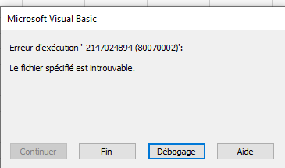
Extraire l'archive .zip de l'installateur fourni avec le calculateur | Note: Cette étape est seulement requise une fois. Par la suite tant que le chemin est indiqué il n'est plus nécéssaire de
 | refaire ces étapes |  |  |  | Aller dans l'onglet "Fichier" et sélectionner "Option" tout en bas. Ensuite aller dans "Centre de gestion de la confidentialité" | Cliquer une fois sur le graphique , puis sélectionner l'outil de filtre pour sélectionner la ou les courbe(s) à afficher , voir l'exemple ci-bas

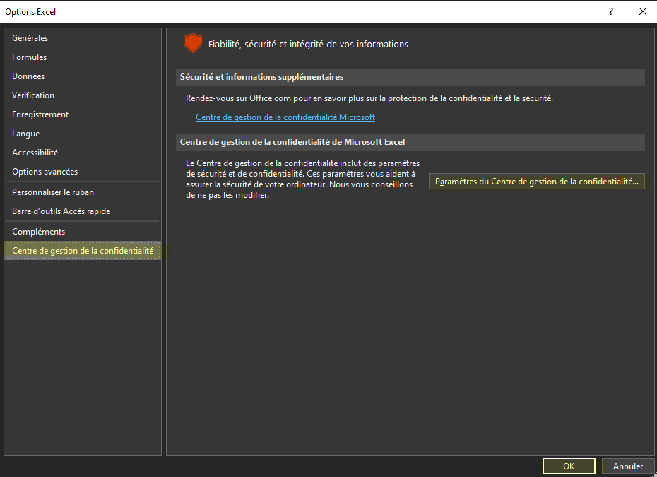
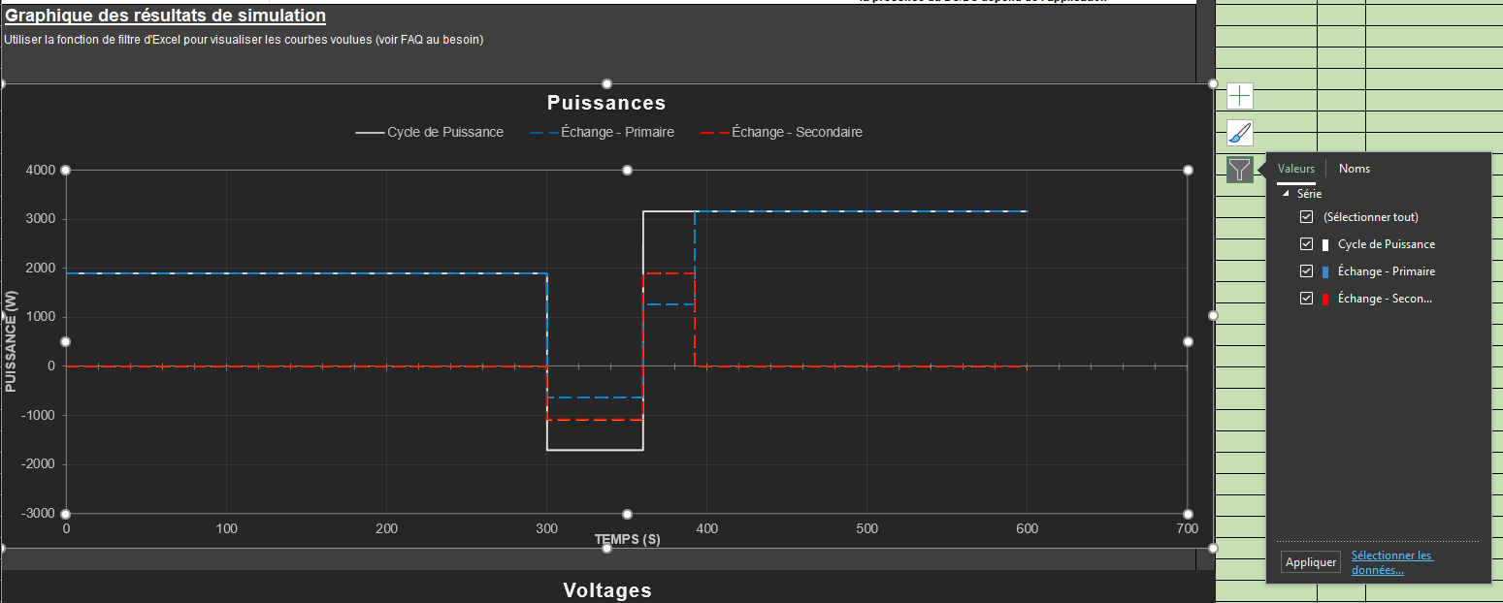

 | Appuyez sur le bouton "Mise à jour" dans l'onglet "Simulateur" pour effectuer la recherche des versions disponible sur votre ordinateur

 |  |  |  | Cette erreur peut être causée par 2 raisons principales:
Démarrer le .bat qui s'appelle "setup.bat"
 |  |  |  | Sois le chemin vers l'interpréteur n'est pas valide , voici un exemple valide avec la version 3.9

En gros , on exécute l'installateur python-3.9.7.exe en mode automatique , avec les arguments requis prédéterminés

 | Vous pourrez par la suite sélectionner la version que vous voulez. Nous vous suggérons fortement d'utiliser la version 3.9
 |  |  |  | Sois le fichier de simulation en python n'est pas présent dans le répertoire ou se trouve ce présent fichier Excel.
 |  |  |  | Il doit s'appeler "sim.py"

 |  |  |  | Le chemin vers l'interpréteur peut dépendre de vos configurations de Windows 10. Dans un tel cas il faut trouver manuellement
 |  |  |  | la localisation de l'interpréteur (voir Bloc 2 de la FAQ)
Pendant l'installation vous devriez voir l'interface d'installation ordinaire une fois que vous avez donné la permission d'exécution

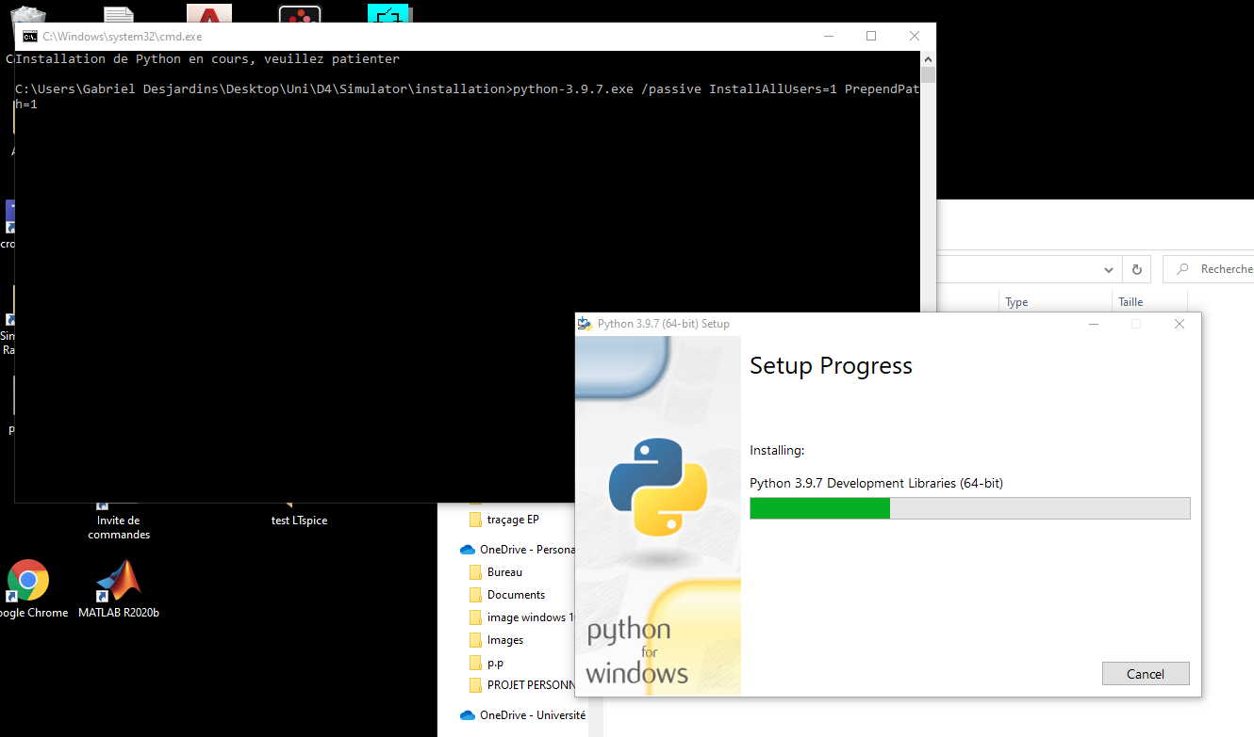
 | Si vous préférez ajouter le chemin vers python manuellement ou si la méthode si-dessus ne fonctionne pas, voici
 | la marche à suivre:

 |  |  |  |  | Activer les macros afin que le calculateur fonctionne convenablement
 | Méthode 1: Trouver Python par l'explorateur Windows |  |  |  | Sans VBA le calculateur ne peut pas communiquer avec le script en python, donc ça ne pourrait pas fontionner

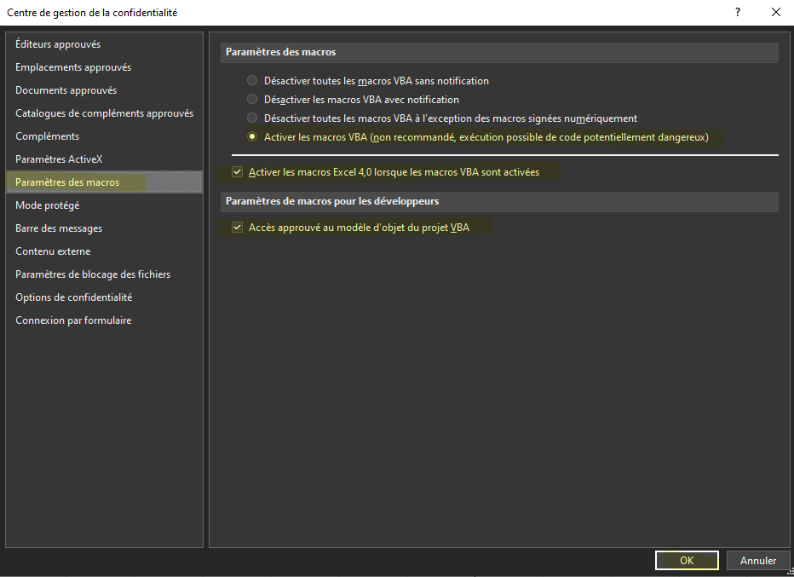
 | Chercher Python 3.9 dans la barre de recherche et ouvrir l'emplacement du fichier

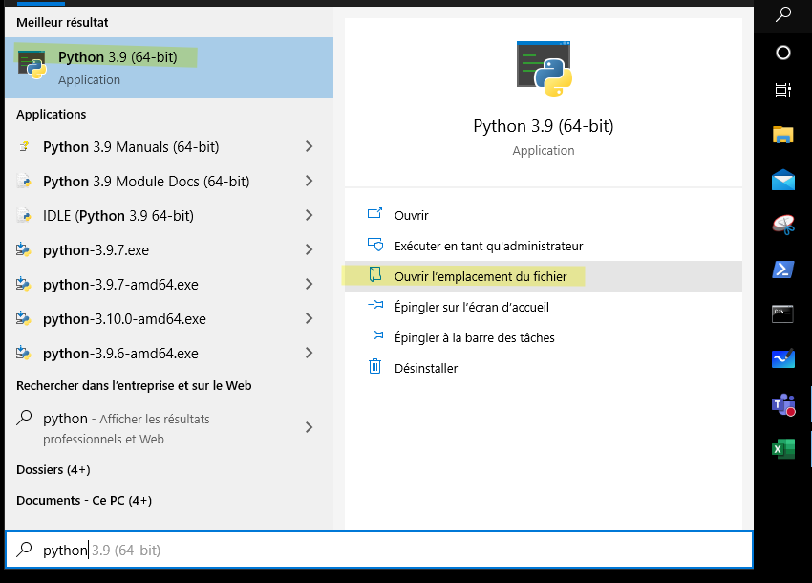

Important: Attendre de voir la ligne "Fin de l'installation!" avant de fermer la fenêtre.

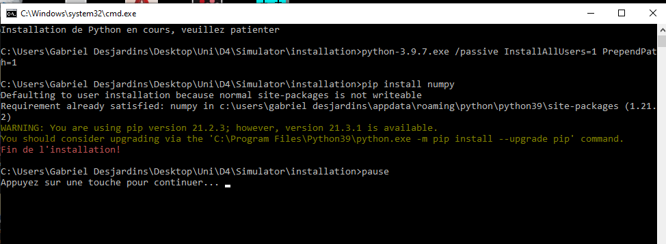

 |  |  |  |  | Ajouter le répertoire aux emplacements approuvés pour éviter qu'Office ferme le fichier subitement
 |  |  |  |  | La raison est que le programme en python n'a pas été conçu par Microsoft, donc par défaut Excel ne fait pas confiance aux programmes externes
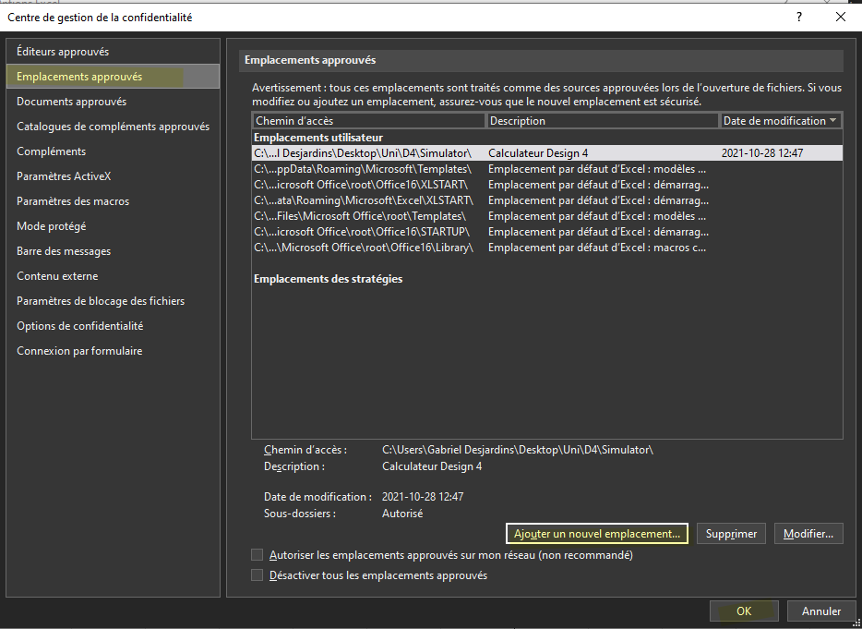

 | Aller dans les propriétés du raccourci

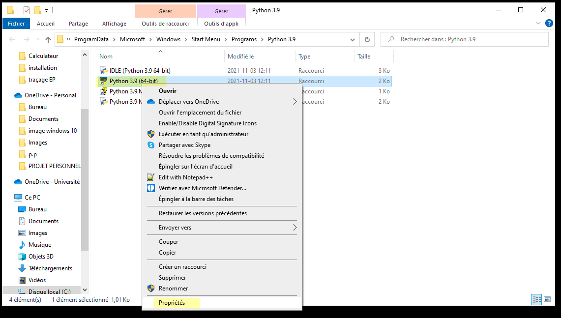

 | Copier coller le chemin dans la case correspondante
 | Vous pouvez également copier les Guillemets et ça fonctionne aussi
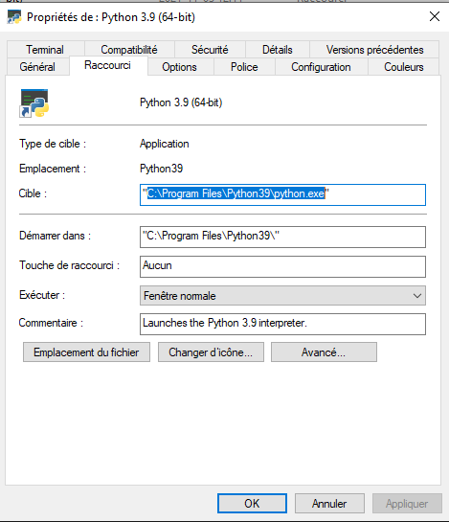
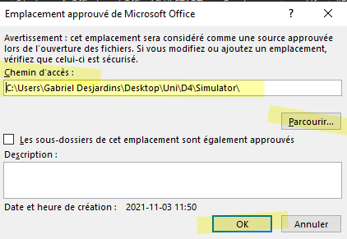

 | Méthode 2 : Par la console Windows

 | Ouvrir la console windows :

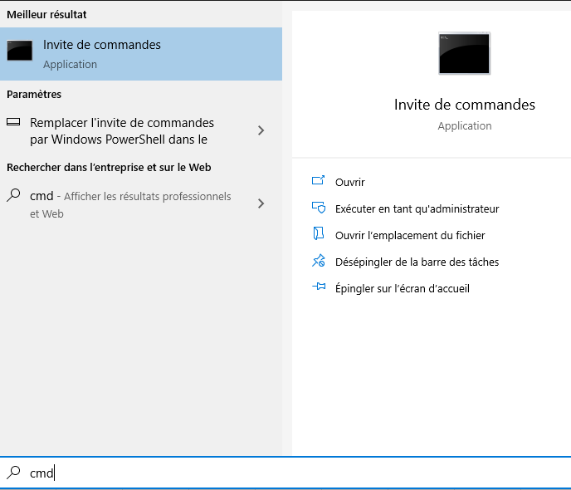

 | Écrire la commande : | where python

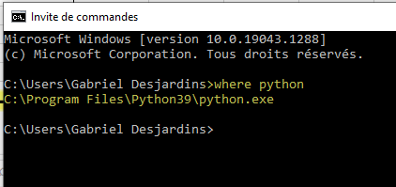

 |  |  | CTRL-C , CTRL-V

 | Si vous avez plusieurs versions de python installées sur votre machine, copier la ligne avec Python39, correspondant
 | À la version de python 3.9 que nous avons besoin

Simulateur
Calculateur du système de regénération d'énergie électrique |  |  |  |  | Définition du cycle |  |  | Dernier cycle calculé | NbPointstotal | 18168 |  |  |  | Données brutes du calculateur (À partir de AA) : |  |  |  |  | nbPts | timeVector | powerVector | main_voltage | main_current | main_powerLoss | main_totalPowerLoss | main_percent | main_energy | secondary_voltage | secondary_current | secondary_powerLoss | secondary_totalPowerLoss | secondary_percent | secondary_energy | powerToMain | powerToSecondary | main_isEmpty | main_isFull | secondary_isEmpty | secondary_isFull | secondary_chargeable | secondary_dischargeable | converter_powerLoss | converter_totalPowerLoss | specific_outputs | Interpréteur python trouvé
 |  |  |  |  | Ajouter les lignes nécessaire pour un cycle typique |  |  | Validation |  |  |  |  |  |  |  |  |  |  | 0 |  |  |  |  |  |  |  |  |  |  |  |  |  |  |  |  |  |  |  |  |  |  |  |  |  |  | C:\Program Files\Python39\python.exe
Section paramètres initiaux |  |  |  |  | Ne pas sauter de lignes lors de la définition du cycle |  |  | Si le texte ci-haut est rouge, | Selection du cas |  |  |  |  | Les données ne sont pas protégées contre les modifications |  |  |  |  |  |  |  |  |  |  |  |  |  |  |  |  |  |  |  |  |  |  |  |  |  |  |  |  |  |  |  | c:\Users\felix\AppData\Local\Programs\Python\python38-32\python.exe
Chemin vers python | C:\Program Files\Python39\python.exe |  |  |  | Cycle valide |  |  | le dernier cycle calculé n'est pas dans | Validation | Dimensionnement |  |  |  | C'est une limitation d'Excel, faire attention |  |  |  |  |  |  |  |  |  |  |  |  |  |  |  |  |  |  |  |  |  |  |  |  |  |  |  |  |  |  |  | c:\Users\felix\AppData\Local\microsoft\windowsapps\python.exe
Légende : |  |  |  | ↓Sélectionner le type d'analyse désiré dans la liste ↓ |  |  |  | le mode présentement sélectionné
Entrée nécessaire pour tous | Validation et Autonomie - Entrées nécessaires |  | Calculé automatiquement | Validation |  |  |  | Les résultats sont produits par le dernier | _TotalTime | _NbCyclePts |  |  |  |  | zone invalide du graph | Y | start | end
 |  |  |  |  |  |  |  | cycle calculé | 908.4 | 7303 | x |  |  |  | puissance | 0 | 0 | 0
Paramètres généraux | Nom | Valeur | Valeur attendue | Description | Puissance | regen | durée en secondes | Commentaires | Parameters | PowerData | PowerDelta |  |  |  | voltage | 0 | 0 | 0
Facteur de sécurité | _securityFactor | 20.0% | Pourcentage | Facteur de surdimensionnement des composantes | 8209.9442509 |  | 0.1 |  | 0.10 | -8209.9442509 |  |  |  |  | courant | 0 | 0 | 0
Perte système | _overallLoss | 0.0% | Pourcentage | Si la mesure des puissances est à la source, mettre 0 | 8111.4955271 |  | 0.1 |  | 9085 | -8111.4955271 | -98.448723836 | Main |  |  | capacité | 0 | 0 | 0
Pas d'échantillonage | _timestep | 0.1 | Secondes (s) | Pas de temps de l'échantillonage entre chaque points de calcul | 8308.1379236 |  | 0.1 |  | 0 | -8308.1379236 | 196.64239651 | Generatrice | 0 |  | power loss | 0 | 0 | 0
Principale source de puissance | _mainPowerSource | Batterie | Selectionnez dans la liste déroulante | Type d'alimentation principale. | 8209.9442509 |  | 0.1 |  | 2 | -8209.9442509 | -98.193672675 | Batterie | 1 |  | flag | -0.2 | 0 | 0
Composante de stockage | _storageComponent | Condensateur | Selectionnez dans la liste déroulante | Type de composante permettant de stocker l'énergie | 8156.1540635 |  | 0.1 |  | 24 | -8156.1540635 | -53.79018742 |  | 2
Nombre de cycles | _nbrCycles | 2 | Nombre entier positif | Nombre de fois qu'on répète le cycle | 8057.641833 |  | 0.1 |  | 24 | -8057.641833 | -98.512230551
Paramètres de la génératrice | Nom | Valeur | Valeur attendue | Description | 8352.4133711 |  | 0.1 |  | 3456000 | -8352.4133711 | 294.77153817
Tension nominale | _VnominalGen | 24 | Volts (V) | Tension nominale de la generatrice | 7904.5225343 |  | 0.1 |  | 90.00% | -7904.5225343 | -447.89083687
Paramètres de la batterie | Nom | Valeur | Valeur attendue | Description | 8209.9442509 |  | 0.1 |  | 30.00% | -8209.9442509 | 305.42171667
Type de batterie | _typeBat | NMC | Selectionnez dans la liste déroulante | Type de batterie | 8406.0765451 |  | 0.1 |  | 0.02 | -8406.0765451 | 196.13229419
Tension nominale | _VnominalBat | 24 | Volts (V) | Tension nominale de la batterie selon le fabricant | 8156.1540635 |  | 0.1 |  | 200 | -8156.1540635 | -249.92248161 | Secondary
Capacité d'énergie totale | _maxEnergyBat | 40 | Amp/heure (AH) | Capacité totale d'énergie en terme d'autonomie (cas 2 : infini) | 8111.4955271 |  | 0.1 |  | 200 | -8111.4955271 | -44.658536416 | Condensateur | 0
% Charge initiale | _batPercentInit | 90.0% | Pourcentage | Pourcentage de charge initiale au début du cycle (cas 2 : 90%) | 8254.4112429 |  | 0.1 |  | 500 | -8254.4112429 | 142.91571581 | Batterie | 1
% Charge minimale | _batPercentMin | 30.0% | Pourcentage | Pourcentage de charge minimale de la batterie | 8156.1540635 |  | 0.1 |  | 0.002 | -8156.1540635 | -98.25717939 | Aucun | 2
Résistance interne | _resistanceBat | 20 | mOhm (mΩ) | Résistance interne de la batterie selon le fabricant | 8003.3538348 |  | 0.1 |  | 16 | -8003.3538348 | -152.80022867
Courant de charge maximal | _maxChargeCurrent | 200 | Ampères (A) | Courant maximal toléré de la batterie en recharge | 8111.4955271 |  | 0.1 |  | 32 | -8111.4955271 | 108.14169225
Courant de décharge maximal | _maxDischargeCurrent | 200 | Ampères (A) | Courant maximal toléré de la batterie en décharge | 8298.3174296 |  | 0.1 |  | 0 | -8298.3174296 | 186.82190251 | Type de batterie
Paramètres du condensateur | Nom | Valeur | Valeur attendue | Description | 8057.641833 |  | 0.1 |  | 10000 | -8057.641833 | -240.67559665 | Plomb AGM | 0
Capacitance par condensateur | _capFarad | 500 | Farad (F) | Tension maximale absolue du condensateur selon le fabricant (cas 2 : infini) | 8057.641833 |  | 0.1 |  | 10000 | -8057.641833 | 0 | LiFePO4 | 1
Nombre en série | _capSerie | 2 | Nombre entier positif | Obligatoire, car décide de la tension maximale | 8352.4133711 |  | 0.1 |  | 0 | -8352.4133711 | 294.77153817 | NMC | 2
Nombre en parallèle | _capPara | 2 | Nombre entier positif | Variable selon les besoins de stockage (cas 2 : Non utilisé) | 8156.1540635 |  | 0.1 |  | 10000 | -8156.1540635 | -196.25930762
Résistance interne | _resistanceCap | 2 | mOhm (mΩ) | Résistance interne du condensateur selon le fabricant | 8003.3538348 |  | 0.1 |  | 10000 | -8003.3538348 | -152.80022867
Tension maximale | _maxVoltageCap | 16 | Volts (V) | Tension maximale absolue du condensateur selon le fabricant | 8254.4112429 |  | 0.1 |  | 1 | -8254.4112429 | 251.05740806
Tension minimale de la banque de condensateurs | _minVoltageCap_Bank | 16 | Volts (V) | Tension minimale désirée | 8003.3538348 |  | 0.1 |  | 1000000 | -8003.3538348 | -251.05740806
Tension initiale de la banque de condensateurs | _initVoltageCap_Bank | 16 | Volts (V) | Tension initiale du condensateur au début du cycle | 8111.4955271 |  | 0.1 |  | 0.5 | -8111.4955271 | 108.14169225
Capacitance totale de la banque de condensateurs | _capFarad_Bank | 500 | Farad (F) | Capacitance totale du pack de condensateur (cas 2 : Non utilisé) | 8406.0765451 |  | 0.1 |  | 2 | -8406.0765451 | 294.58101802
Résistance interne de la banque de condensateurs | _resistanceCap_Bank | 2 | mOhm (Ω) | Resistance du pack | 8057.641833 |  | 0.1 |  | 0 | -8057.641833 | -348.43471216
Tension maximale de la banque de condensateurs | _maxVoltageCap_Bank | 32 | Volts (V) | Tension maximale absolue du pack | 7904.5225343 |  | 0.1 |  | 0 | -7904.5225343 | -153.1192987
 |  | ↓ Section des paramètres avancés -- Ne nécessite normalement aucun changement ↓ |  |  | 8200.2512825 |  | 0.1 |  | 16 | -8200.2512825 | 295.72874825
Paramètres de la gestion d'énergie | Nom | Valeur | Valeur attendue | Description | 8352.4133711 |  | 0.1 |  |  | -8352.4133711 | 152.16208862
Activation du secondaire - Courant minimal en recharge | _minLimitChargeCurrent | 0 | Ampères (A; par default 0A) | Courant minimale à atteindre au primaire avant d'utiliser le stockage secondaire | 7904.5225343 |  | 0.1 |  |  | -7904.5225343 | -447.89083687
Activation du secondaire - Courant minimal en décharge | _minLimitDischargeCurrent | 0 | Ampères (A; par default 0A) | Courant minimale à atteindre au primaire avant d'utiliser le stockage secondaire | 8003.3538348 |  | 0.1 |  |  | -8003.3538348 | 98.831300577
Hysteresis | _hysteresis | 0.5 | Volt (V; par default 0.5V) | Hysteresis du système de gestion de l'énergie, évite les oscillations | 8101.9300842 |  | 0.1 |  |  | -8101.9300842 | 98.576249416
Paramètres du convertisseur DC-DC | Nom | Valeur | Valeur attendue | Description | 8156.1540635 |  | 0.1 |  |  | -8156.1540635 | 54.223979254
Tension minimale primaire | _minVoltageMainDCDC | 0 | Volts (V; par default 0V) | Tension minimale admissible côté primaire du convertisseur DC-DC | 8308.1379236 |  | 0.1 |  |  | -8308.1379236 | 151.9838601
Tension maximale primaire | _maxVoltageMainDCDC | 10000 | Volts (V; par default 10kV) | Tension maximale admissible côté primaire du convertisseur DC-DC | 8254.4112429 |  | 0.1 |  |  | -8254.4112429 | -53.726680705
Courant maximal primaire | _maxCurrentMainDCDC | 10000 | Ampères (A; par default 10kA) | Courant maximal admissible côté primaire du convertisseur DC-DC | 8057.641833 |  | 0.1 |  |  | -8057.641833 | -196.76940994
Tension minimale secondaire | _minVoltageSecDCDC | 0 | Volts (V; par default 0V) | Tension minimale admissible côté secondaire du convertisseur DC-DC | 8264.1682302 |  | 0.1 |  |  | -8264.1682302 | 206.52639723
Tension maximale secondaire | _maxVoltageSecDCDC | 10000 | Volts (V; par default 10kV) | Tension maximale admissible côté secondaire du convertisseur DC-DC | 8352.4133711 |  | 0.1 |  |  | -8352.4133711 | 88.245140944
Courant maximal secondaire | _maxCurrentSecDCDC | 10000 | Ampères (A; par default 10kA) | Courant maximal admissible côté secondaire du convertisseur DC-DC | 7958.8745512 |  | 0.1 |  |  | -7958.8745512 | -393.53881988
Efficacité | _efficiencyDCDC | 100.0% | Pourcentage (par default 100%) | Pourcentage d'efficacité du convertisseur DC-DC | 8101.9300842 |  | 0.1 |  |  | -8101.9300842 | 143.05553301
Puissance maximale | _maxPowerDCDC | 1000 | kiloWatts (kW; par default 1000kW) | Puissance maximale du convertisseur DC-DC | 8156.1540635 |  | 0.1 |  |  | -8156.1540635 | 54.223979254
 |  |  |  |  | 8101.9300842 |  | 0.1 |  |  | -8101.9300842 | -54.223979254
 |  |  |  |  | 8308.1379236 |  | 0.1 |  |  | -8308.1379236 | 206.20783935
Section résultats - Validation |  |  | Principale source de puissance | Composante de stockage | 8308.1379236 |  | 0.1 |  |  | -8308.1379236 | 0
Nombre de cycles faisables | 0.00 |  | Batterie | Condensateur | 7958.8745512 |  | 0.1 |  |  | -7958.8745512 | -349.26337236
Nombre de répétitions | 0.00 |  |  |  | 8101.9300842 |  | 0.1 |  |  | -8101.9300842 | 143.05553301
Autonomie Calculée | 0 sec |  |  |  | 8352.4133711 |  | 0.1 |  |  | -8352.4133711 | 250.48328687
Convertisseur DC/DC
Capacité minimale requise pour regen | 0 F |  |  |  | 8308.1379236 |  | 0.1 |  |  | -8308.1379236 | -44.275447523
Courant maximal en charge - Batterie | 0 A |  |  |  | 8209.9442509 |  | 0.1 |  |  | -8209.9442509 | -98.193672675
Courant maximal en décharge - Batterie | 0 A |  |  |  | 8362.297884 |  | 0.1 |  |  | -8362.297884 | 152.35363306
Courant maximal en charge - Condensateur | 0 A |  |  |  | 8308.1379236 |  | 0.1 |  |  | -8308.1379236 | -54.159960388
Logique d'échange d'énergie
Courant maximal en décharge - Condensateur | 0 A |  |  |  | 7904.5225343 |  | 0.1 |  |  | -7904.5225343 | -403.61538934
Temps de charge - Batterie | 0 sec |  |  |  | 8156.1540635 |  | 0.1 |  |  | -8156.1540635 | 251.63152925
Temps de décharge - Batterie | 0 sec |  |  |  | 8352.4133711 |  | 0.1 |  |  | -8352.4133711 | 196.25930762
Temps de charge - Condensateur | 0 sec |  |  |  | 8057.641833 |  | 0.1 |  |  | -8057.641833 | -294.77153817
Puissance générée et consommée aux roues
Temps de décharge - Condensateur | 0 sec |  |  |  | 8111.4955271 |  | 0.1 |  |  | -8111.4955271 | 53.853694135
Nombre de capacités en séries | 2 |  |  |  | 8308.1379236 |  | 0.1 |  |  | -8308.1379236 | 196.64239651
Nombre de capacités en parallèles | 0 |  |  |  | 8209.9442509 |  | 0.1 |  |  | -8209.9442509 | -98.193672675
Temps de calcul du modèle python | 0 s |  |  |  | 8012.7917521 |  | 0.1 |  |  | -8012.7917521 | -197.15249883
Temps d'affichage des résultats | 0 s |  |  |  | 8156.1540635 |  | 0.1 |  |  | -8156.1540635 | 143.36231141
 |  |  |  | * la présence du DC/DC dépend de l'application | 8352.4133711 |  | 0.1 |  |  | -8352.4133711 | 196.25930762
Graphique des résultats de simulation |  |  |  |  | 8057.641833 |  | 0.1 |  |  | -8057.641833 | -294.77153817
Utiliser la fonction de filtre d'Excel pour visualiser les courbes voulues (voir FAQ au besoin) |  |  |  |  | 8209.9442509 |  | 0.1 |  |  | -8209.9442509 | 152.30241797
La ligne invalide (rouge) souligne la section invalide de la simulation c-à-d où la charge de la source primaire est inférieur à la limite minimale imposée |  |  |  |  | 8352.4133711 |  | 0.1 |  |  | -8352.4133711 | 142.4691202
Puissances
 | Cycle de Puissance |  | Échange - Primaire |  | Échange - Secondaire |  | Invalide
timeVector | 0 | timeVector | 0 | timeVector | 0 | 0 | 0
 |  |  |  |  |  | 0 | 0
 |  |  |  |  | 8209.9442509 |  | 0.1 |  |  | -8209.9442509 | -142.4691202
 |  |  |  |  | 8012.7917521 |  | 0.1 |  |  | -8012.7917521 | -197.15249883
 |  |  |  |  | 8254.4112429 |  | 0.1 |  |  | -8254.4112429 | 241.6194908
 |  |  |  |  | 8406.0765451 |  | 0.1 |  |  | -8406.0765451 | 151.66530222
 |  |  |  |  | 8003.3538348 |  | 0.1 |  |  | -8003.3538348 | -402.72271028
 |  |  |  |  | 8352.4133711 |  | 0.1 |  |  | -8352.4133711 | 349.05953629
 |  |  |  |  | 8156.1540635 |  | 0.1 |  |  | -8156.1540635 | -196.25930762
 |  |  |  |  | 8111.4955271 |  | 0.1 |  |  | -8111.4955271 | -44.658536416
 |  |  |  |  | 8254.4112429 |  | 0.1 |  |  | -8254.4112429 | 142.91571581
 |  |  |  |  | 8352.4133711 |  | 0.1 |  |  | -8352.4133711 | 98.002128229
 |  |  |  |  | 8101.9300842 |  | 0.1 |  |  | -8101.9300842 | -250.48328687
 |  |  |  |  | 8264.1682302 |  | 0.1 |  |  | -8264.1682302 | 162.23814593
 |  |  |  |  | 8557.7920381 |  | 0.1 |  |  | -8557.7920381 | 293.62380794
 |  |  |  |  | 8057.641833 |  | 0.1 |  |  | -8057.641833 | -500.15020517
 |  |  |  |  | 8057.641833 |  | 0.1 |  |  | -8057.641833 | 0
 |  |  |  |  | 8362.297884 |  | 0.1 |  |  | -8362.297884 | 304.65605103
 |  |  |  |  | 8209.9442509 |  | 0.1 |  |  | -8209.9442509 | -152.35363306
 |  |  |  |  | 8111.4955271 |  | 0.1 |  |  | -8111.4955271 | -98.448723836
 |  |  |  |  | 8416.0245647 |  | 0.1 |  |  | -8416.0245647 | 304.5290376
 |  |  |  |  | 8460.1724866 |  | 0.1 |  |  | -8460.1724866 | 44.147921943
 |  |  |  |  | 8057.641833 |  | 0.1 |  |  | -8057.641833 | -402.53065368
 |  |  |  |  | 8209.9442509 |  | 0.1 |  |  | -8209.9442509 | 152.30241797
 |  |  |  |  | 8308.1379236 |  | 0.1 |  |  | -8308.1379236 | 98.193672675
Voltages
 | Source - Primaire |  | Source - Secondaire |  | Invalide |  | Cycle de Puissance
timeVector | 0 | timeVector | 0 | 0 | 0 | timeVector | 0
 |  |  |  | 0 | 0
 |  |  |  |  | 8308.1379236 |  | 0.1 |  |  | -8308.1379236 | 0
 |  |  |  |  | 8308.1379236 |  | 0.1 |  |  | -8308.1379236 | 0
 |  |  |  |  | 8503.7601155 |  | 0.1 |  |  | -8503.7601155 | 195.62219187
 |  |  |  |  | 8111.4955271 |  | 0.1 |  |  | -8111.4955271 | -392.26458838
 |  |  |  |  | 8111.4955271 |  | 0.1 |  |  | -8111.4955271 | 0
 |  |  |  |  | 8362.297884 |  | 0.1 |  |  | -8362.297884 | 250.8023569
 |  |  |  |  | 8012.7917521 |  | 0.1 |  |  | -8012.7917521 | -349.5061319
 |  |  |  |  | 8156.1540635 |  | 0.1 |  |  | -8156.1540635 | 143.36231141
 |  |  |  |  | 8416.0245647 |  | 0.1 |  |  | -8416.0245647 | 259.87050119
 |  |  |  |  | 8308.1379236 |  | 0.1 |  |  | -8308.1379236 | -107.88664109
 |  |  |  |  | 8111.4955271 |  | 0.1 |  |  | -8111.4955271 | -196.64239651
 |  |  |  |  | 8165.7835252 |  | 0.1 |  |  | -8165.7835252 | 54.28799812
 |  |  |  |  | 8460.1724866 |  | 0.1 |  |  | -8460.1724866 | 294.38896143
 |  |  |  |  | 8012.7917521 |  | 0.1 |  |  | -8012.7917521 | -447.38073454
 |  |  |  |  | 8156.1540635 |  | 0.1 |  |  | -8156.1540635 | 143.36231141
 |  |  |  |  | 8460.1724866 |  | 0.1 |  |  | -8460.1724866 | 304.01842313
 |  |  |  |  | 8209.9442509 |  | 0.1 |  |  | -8209.9442509 | -250.22823571
 |  |  |  |  | 8156.1540635 |  | 0.1 |  |  | -8156.1540635 | -53.79018742
 |  |  |  |  | 8308.1379236 |  | 0.1 |  |  | -8308.1379236 | 151.9838601
 |  |  |  |  | 8352.4133711 |  | 0.1 |  |  | -8352.4133711 | 44.275447523
 |  |  |  |  | 8209.9442509 |  | 0.1 |  |  | -8209.9442509 | -142.4691202
 |  |  |  |  | 8352.4133711 |  | 0.1 |  |  | -8352.4133711 | 142.4691202
 |  |  |  |  | 8209.9442509 |  | 0.1 |  |  | -8209.9442509 | -142.4691202
 |  |  |  |  | 8111.4955271 |  | 0.1 |  |  | -8111.4955271 | -98.448723836
Courants
 | Source - Primaire |  | Source - Secondaire |  | Invalide |  | Cycle de Puissance
timeVector | 0 | timeVector | 0 | 0 | 0 | timeVector | 0
 |  |  |  | 0 | 0
 |  |  |  |  | 8406.0765451 |  | 0.1 |  |  | -8406.0765451 | 294.58101802
 |  |  |  |  | 7958.8745512 |  | 0.1 |  |  | -7958.8745512 | -447.20199387
 |  |  |  |  | 8156.1540635 |  | 0.1 |  |  | -8156.1540635 | 197.27951226
 |  |  |  |  | 8406.0765451 |  | 0.1 |  |  | -8406.0765451 | 249.92248161
 |  |  |  |  | 7958.8745512 |  | 0.1 |  |  | -7958.8745512 | -447.20199387
 |  |  |  |  | 7958.8745512 |  | 0.1 |  |  | -7958.8745512 | 0
 |  |  |  |  | 8200.2512825 |  | 0.1 |  |  | -8200.2512825 | 241.37673126
 |  |  |  |  | 8156.1540635 |  | 0.1 |  |  | -8156.1540635 | -44.097219001
 |  |  |  |  | 8101.9300842 |  | 0.1 |  |  | -8101.9300842 | -54.223979254
 |  |  |  |  | 8317.9584176 |  | 0.1 |  |  | -8317.9584176 | 216.02833335
 |  |  |  |  | 8406.0765451 |  | 0.1 |  |  | -8406.0765451 | 88.118127514
 |  |  |  |  | 8057.641833 |  | 0.1 |  |  | -8057.641833 | -348.43471216
 |  |  |  |  | 8156.1540635 |  | 0.1 |  |  | -8156.1540635 | 98.512230551
 |  |  |  |  | 8352.4133711 |  | 0.1 |  |  | -8352.4133711 | 196.25930762
 |  |  |  |  | 8254.4112429 |  | 0.1 |  |  | -8254.4112429 | -98.002128229
 |  |  |  |  | 7904.5225343 |  | 0.1 |  |  | -7904.5225343 | -349.88870864
 |  |  |  |  | 8308.1379236 |  | 0.1 |  |  | -8308.1379236 | 403.61538934
 |  |  |  |  | 8406.0765451 |  | 0.1 |  |  | -8406.0765451 | 97.938621514
 |  |  |  |  | 8057.641833 |  | 0.1 |  |  | -8057.641833 | -348.43471216
 |  |  |  |  | 8209.9442509 |  | 0.1 |  |  | -8209.9442509 | 152.30241797
 |  |  |  |  | 8308.1379236 |  | 0.1 |  |  | -8308.1379236 | 98.193672675
 |  |  |  |  | 8101.9300842 |  | 0.1 |  |  | -8101.9300842 | -206.20783935
 |  |  |  |  | 8003.3538348 |  | 0.1 |  |  | -8003.3538348 | -98.576249416
 |  |  |  |  | 8308.1379236 |  | 0.1 |  |  | -8308.1379236 | 304.78408877
Pourcentage de capacité
 | Pourcentage Alimentation Principale |  | Pourcentage Alimentation Secondaire |  | Invalide |  | Cycle de Puissance
timeVector | 0 | timeVector | 0 | 0 | 0 | timeVector | 0
 |  |  |  | 0 | 0
 |  |  |  |  | 8396.1285255 |  | 0.1 |  |  | -8396.1285255 | 87.990601934
 |  |  |  |  | 8111.4955271 |  | 0.1 |  |  | -8111.4955271 | -284.63299844
 |  |  |  |  | 8101.9300842 |  | 0.1 |  |  | -8101.9300842 | -9.5654428385
 |  |  |  |  | 8406.0765451 |  | 0.1 |  |  | -8406.0765451 | 304.14646086
 |  |  |  |  | 7859.8522184 |  | 0.1 |  |  | -7859.8522184 | -546.22432674
 |  |  |  |  | 8057.641833 |  | 0.1 |  |  | -8057.641833 | 197.78961458
 |  |  |  |  | 8450.1604482 |  | 0.1 |  |  | -8450.1604482 | 392.51861524
 |  |  |  |  | 8156.1540635 |  | 0.1 |  |  | -8156.1540635 | -294.00638469
 |  |  |  |  | 8156.1540635 |  | 0.1 |  |  | -8156.1540635 | 0
 |  |  |  |  | 8200.2512825 |  | 0.1 |  |  | -8200.2512825 | 44.097219001
 |  |  |  |  | 8352.4133711 |  | 0.1 |  |  | -8352.4133711 | 152.16208862
 |  |  |  |  | 8003.3538348 |  | 0.1 |  |  | -8003.3538348 | -349.05953629
 |  |  |  |  | 8101.9300842 |  | 0.1 |  |  | -8101.9300842 | 98.576249416
 |  |  |  |  | 8503.7601155 |  | 0.1 |  |  | -8503.7601155 | 401.83003122
 |  |  |  |  | 8057.641833 |  | 0.1 |  |  | -8057.641833 | -446.11828251
 |  |  |  |  | 8156.1540635 |  | 0.1 |  |  | -8156.1540635 | 98.512230551
 |  |  |  |  | 8254.4112429 |  | 0.1 |  |  | -8254.4112429 | 98.25717939
 |  |  |  |  | 8308.1379236 |  | 0.1 |  |  | -8308.1379236 | 53.726680705
 |  |  |  |  | 8111.4955271 |  | 0.1 |  |  | -8111.4955271 | -196.64239651
 |  |  |  |  | 8209.9442509 |  | 0.1 |  |  | -8209.9442509 | 98.448723836
 |  |  |  |  | 8503.7601155 |  | 0.1 |  |  | -8503.7601155 | 293.81586454
 |  |  |  |  | 8111.4955271 |  | 0.1 |  |  | -8111.4955271 | -392.26458838
 |  |  |  |  | 8165.7835252 |  | 0.1 |  |  | -8165.7835252 | 54.28799812
Perte de Puissance
 | Pertes - Primaire |  | Pertes - Secondaire |  | Pertes - Converter |  | Invalide |  | Cycle de Puissance
timeVector | 0 | timeVector | 0 | timeVector | 0 | 0 | 0 | timeVector | 0
 |  |  |  |  |  | 0 | 0
 |  |  |  |  | 8406.0765451 |  | 0.1 |  |  | -8406.0765451 | 240.2930199
 |  |  |  |  | 8308.1379236 |  | 0.1 |  |  | -8308.1379236 | -97.938621514
 |  |  |  |  | 8012.7917521 |  | 0.1 |  |  | -8012.7917521 | -295.34617151
 |  |  |  |  | 8209.9442509 |  | 0.1 |  |  | -8209.9442509 | 197.15249883
 |  |  |  |  | 8460.1724866 |  | 0.1 |  |  | -8460.1724866 | 250.22823571
 |  |  |  |  | 8057.641833 |  | 0.1 |  |  | -8057.641833 | -402.53065368
 |  |  |  |  | 8165.7835252 |  | 0.1 |  |  | -8165.7835252 | 108.14169225
 |  |  |  |  | 8460.1724866 |  | 0.1 |  |  | -8460.1724866 | 294.38896143
 |  |  |  |  | 8111.4955271 |  | 0.1 |  |  | -8111.4955271 | -348.67695955
 |  |  |  |  | 8111.4955271 |  | 0.1 |  |  | -8111.4955271 | 0
 |  |  |  |  | 8254.4112429 |  | 0.1 |  |  | -8254.4112429 | 142.91571581
 |  |  |  |  | 8406.0765451 |  | 0.1 |  |  | -8406.0765451 | 151.66530222
 |  |  |  |  | 8111.4955271 |  | 0.1 |  |  | -8111.4955271 | -294.58101802
 |  |  |  |  | 8209.9442509 |  | 0.1 |  |  | -8209.9442509 | 98.448723836
 |  |  |  |  | 8352.4133711 |  | 0.1 |  |  | -8352.4133711 | 142.4691202
 |  |  |  |  | 7904.5225343 |  | 0.1 |  |  | -7904.5225343 | -447.89083687
 |  |  |  |  | 8012.7917521 |  | 0.1 |  |  | -8012.7917521 | 108.26921784
 |  |  |  |  | 8200.2512825 |  | 0.1 |  |  | -8200.2512825 | 187.45953041
 |  |  |  |  | 8254.4112429 |  | 0.1 |  |  | -8254.4112429 | 54.159960389
 |  |  |  |  | 8111.4955271 |  | 0.1 |  |  | -8111.4955271 | -142.91571581
 |  |  |  |  | 8264.1682302 |  | 0.1 |  |  | -8264.1682302 | 152.67270309
 |  |  |  |  | 8352.4133711 |  | 0.1 |  |  | -8352.4133711 | 88.245140944
 |  |  |  |  | 7958.8745512 |  | 0.1 |  |  | -7958.8745512 | -393.53881988
 |  |  |  |  | 7904.5225343 |  | 0.1 |  |  | -7904.5225343 | -54.352016986
Drapeaux d'état de charge et du convertisseur
 | Primaire - Vide |  | Primaire - Plein |  | Secondaire - Vide |  | Secondaire - Plein |  | Secondaire - Chargeable |  | Invalide |  | Secondaire - Déchargeable |  | Cycle de Puissance
timeVector | 0 | timeVector | 0 | timeVector | 0 | timeVector | 0 | timeVector | 0 | 0 | -0.2 | timeVector | 0 | timeVector | 0
 |  |  |  |  |  |  |  |  |  | 0 | -0.2
 |  |  |  |  | 8298.3174296 |  | 0.1 |  |  | -8298.3174296 | 393.79489534
 |  |  |  |  | 8200.2512825 |  | 0.1 |  |  | -8200.2512825 | -98.066147094
 |  |  |  |  | 8156.1540635 |  | 0.1 |  |  | -8156.1540635 | -44.097219001
 |  |  |  |  | 8308.1379236 |  | 0.1 |  |  | -8308.1379236 | 151.9838601
 |  |  |  |  | 8352.4133711 |  | 0.1 |  |  | -8352.4133711 | 44.275447523
 |  |  |  |  | 8003.3538348 |  | 0.1 |  |  | -8003.3538348 | -349.05953629
 |  |  |  |  | 8057.641833 |  | 0.1 |  |  | -8057.641833 | 54.28799812
 |  |  |  |  | 8352.4133711 |  | 0.1 |  |  | -8352.4133711 | 294.77153817
 |  |  |  |  | 8200.2512825 |  | 0.1 |  |  | -8200.2512825 | -152.16208862
 |  |  |  |  | 8057.641833 |  | 0.1 |  |  | -8057.641833 | -142.60944955
 |  |  |  |  | 8254.4112429 |  | 0.1 |  |  | -8254.4112429 | 196.76940994
 |  |  |  |  | 8298.3174296 |  | 0.1 |  |  | -8298.3174296 | 43.906186706
 |  |  |  |  | 8057.641833 |  | 0.1 |  |  | -8057.641833 | -240.67559665
 |  |  |  |  | 8111.4955271 |  | 0.1 |  |  | -8111.4955271 | 53.853694135
 |  |  |  |  | 8352.4133711 |  | 0.1 |  |  | -8352.4133711 | 240.91784403
 |  |  |  |  | 8101.9300842 |  | 0.1 |  |  | -8101.9300842 | -250.48328687
 |  |  |  |  | 8165.7835252 |  | 0.1 |  |  | -8165.7835252 | 63.853440958
 |  |  |  |  | 8308.1379236 |  | 0.1 |  |  | -8308.1379236 | 142.35439839
 |  |  |  |  | 8254.4112429 |  | 0.1 |  |  | -8254.4112429 | -53.726680705
 |  |  |  |  | 8012.7917521 |  | 0.1 |  |  | -8012.7917521 | -241.6194908
 |  |  |  |  | 8057.641833 |  | 0.1 |  |  | -8057.641833 | 44.850080862
 |  |  |  |  | 8406.0765451 |  | 0.1 |  |  | -8406.0765451 | 348.43471216
 |  |  |  |  | 8111.4955271 |  | 0.1 |  |  | -8111.4955271 | -294.58101802
 |  |  |  |  | 8264.1682302 |  | 0.1 |  |  | -8264.1682302 | 152.67270309
 |  |  |  |  | 8460.1724866 |  | 0.1 |  |  | -8460.1724866 | 196.00425646
 |  |  |  |  | 7958.8745512 |  | 0.1 |  |  | -7958.8745512 | -501.29793539
 |  |  |  |  | 8012.7917521 |  | 0.1 |  |  | -8012.7917521 | 53.91720085
 |  |  |  |  | 8254.4112429 |  | 0.1 |  |  | -8254.4112429 | 241.6194908
 |  |  |  |  | 8156.1540635 |  | 0.1 |  |  | -8156.1540635 | -98.25717939
 |  |  |  |  | 8057.641833 |  | 0.1 |  |  | -8057.641833 | -98.512230551
 |  |  |  |  | 8264.1682302 |  | 0.1 |  |  | -8264.1682302 | 206.52639723
 |  |  |  |  | 8352.4133711 |  | 0.1 |  |  | -8352.4133711 | 88.245140944
 |  |  |  |  | 8012.7917521 |  | 0.1 |  |  | -8012.7917521 | -339.62161903
 |  |  |  |  | 8012.7917521 |  | 0.1 |  |  | -8012.7917521 | 0
 |  |  |  |  | 8352.4133711 |  | 0.1 |  |  | -8352.4133711 | 339.62161903
 |  |  |  |  | 8156.1540635 |  | 0.1 |  |  | -8156.1540635 | -196.25930762
 |  |  |  |  | 8156.1540635 |  | 0.1 |  |  | -8156.1540635 | 0
 |  |  |  |  | 8416.0245647 |  | 0.1 |  |  | -8416.0245647 | 259.87050119
 |  |  |  |  | 8352.4133711 |  | 0.1 |  |  | -8352.4133711 | -63.611193571
 |  |  |  |  | 8057.641833 |  | 0.1 |  |  | -8057.641833 | -294.77153817
 |  |  |  |  | 8057.641833 |  | 0.1 |  |  | -8057.641833 | 0
 |  |  |  |  | 8200.2512825 |  | 0.1 |  |  | -8200.2512825 | 142.60944955
 |  |  |  |  | 8200.2512825 |  | 0.1 |  |  | -8200.2512825 | 0
 |  |  |  |  | 8165.7835252 |  | 0.1 |  |  | -8165.7835252 | -34.467757297
 |  |  |  |  | 8362.297884 |  | 0.1 |  |  | -8362.297884 | 196.51435878
 |  |  |  |  | 8406.0765451 |  | 0.1 |  |  | -8406.0765451 | 43.778661125
 |  |  |  |  | 8057.641833 |  | 0.1 |  |  | -8057.641833 | -348.43471216
 |  |  |  |  | 8057.641833 |  | 0.1 |  |  | -8057.641833 | 0
 |  |  |  |  | 8308.1379236 |  | 0.1 |  |  | -8308.1379236 | 250.49609065
 |  |  |  |  | 7958.8745512 |  | 0.1 |  |  | -7958.8745512 | -349.26337236
 |  |  |  |  | 8156.1540635 |  | 0.1 |  |  | -8156.1540635 | 197.27951226
 |  |  |  |  | 8406.0765451 |  | 0.1 |  |  | -8406.0765451 | 249.92248161
 |  |  |  |  | 8156.1540635 |  | 0.1 |  |  | -8156.1540635 | -249.92248161
 |  |  |  |  | 8111.4955271 |  | 0.1 |  |  | -8111.4955271 | -44.658536416
 |  |  |  |  | 8308.1379236 |  | 0.1 |  |  | -8308.1379236 | 196.64239651
 |  |  |  |  | 8352.4133711 |  | 0.1 |  |  | -8352.4133711 | 44.275447523
 |  |  |  |  | 8057.641833 |  | 0.1 |  |  | -8057.641833 | -294.77153817
 |  |  |  |  | 8111.4955271 |  | 0.1 |  |  | -8111.4955271 | 53.853694135
 |  |  |  |  | 8406.0765451 |  | 0.1 |  |  | -8406.0765451 | 294.58101802
 |  |  |  |  | 8308.1379236 |  | 0.1 |  |  | -8308.1379236 | -97.938621514
 |  |  |  |  | 8156.1540635 |  | 0.1 |  |  | -8156.1540635 | -151.9838601
 |  |  |  |  | 8209.9442509 |  | 0.1 |  |  | -8209.9442509 | 53.79018742
 |  |  |  |  | 8352.4133711 |  | 0.1 |  |  | -8352.4133711 | 142.4691202
 |  |  |  |  | 8057.641833 |  | 0.1 |  |  | -8057.641833 | -294.77153817
 |  |  |  |  | 8156.1540635 |  | 0.1 |  |  | -8156.1540635 | 98.512230551
 |  |  |  |  | 8460.1724866 |  | 0.1 |  |  | -8460.1724866 | 304.01842313
 |  |  |  |  | 8308.1379236 |  | 0.1 |  |  | -8308.1379236 | -152.03456304
 |  |  |  |  | 8012.7917521 |  | 0.1 |  |  | -8012.7917521 | -295.34617151
 |  |  |  |  | 8209.9442509 |  | 0.1 |  |  | -8209.9442509 | 197.15249883
 |  |  |  |  | 8406.0765451 |  | 0.1 |  |  | -8406.0765451 | 196.13229419
 |  |  |  |  | 7904.5225343 |  | 0.1 |  |  | -7904.5225343 | -501.55401086
 |  |  |  |  | 8209.9442509 |  | 0.1 |  |  | -8209.9442509 | 305.42171667
 |  |  |  |  | 8406.0765451 |  | 0.1 |  |  | -8406.0765451 | 196.13229419
 |  |  |  |  | 8111.4955271 |  | 0.1 |  |  | -8111.4955271 | -294.58101802
 |  |  |  |  | 8057.641833 |  | 0.1 |  |  | -8057.641833 | -53.853694135
 |  |  |  |  | 8254.4112429 |  | 0.1 |  |  | -8254.4112429 | 196.76940994
 |  |  |  |  | 8308.1379236 |  | 0.1 |  |  | -8308.1379236 | 53.726680705
 |  |  |  |  | 8057.641833 |  | 0.1 |  |  | -8057.641833 | -250.49609065
 |  |  |  |  | 8209.9442509 |  | 0.1 |  |  | -8209.9442509 | 152.30241797
 |  |  |  |  | 8352.4133711 |  | 0.1 |  |  | -8352.4133711 | 142.4691202
 |  |  |  |  | 8165.7835252 |  | 0.1 |  |  | -8165.7835252 | -186.62984591
 |  |  |  |  | 8012.7917521 |  | 0.1 |  |  | -8012.7917521 | -152.99177312
 |  |  |  |  | 8254.4112429 |  | 0.1 |  |  | -8254.4112429 | 241.6194908
 |  |  |  |  | 8111.4955271 |  | 0.1 |  |  | -8111.4955271 | -142.91571581
 |  |  |  |  | 7859.8522184 |  | 0.1 |  |  | -7859.8522184 | -251.64330872
 |  |  |  |  | 8254.4112429 |  | 0.1 |  |  | -8254.4112429 | 394.55902452
 |  |  |  |  | 8352.4133711 |  | 0.1 |  |  | -8352.4133711 | 98.002128229
 |  |  |  |  | 7850.6053334 |  | 0.1 |  |  | -7850.6053334 | -501.80803772
 |  |  |  |  | 8156.1540635 |  | 0.1 |  |  | -8156.1540635 | 305.5487301
 |  |  |  |  | 8254.4112429 |  | 0.1 |  |  | -8254.4112429 | 98.25717939
 |  |  |  |  | 8200.2512825 |  | 0.1 |  |  | -8200.2512825 | -54.159960389
 |  |  |  |  | 8111.4955271 |  | 0.1 |  |  | -8111.4955271 | -88.755755417
 |  |  |  |  | 8254.4112429 |  | 0.1 |  |  | -8254.4112429 | 142.91571581
 |  |  |  |  | 8146.5246018 |  | 0.1 |  |  | -8146.5246018 | -107.88664109
 |  |  |  |  | 8003.3538348 |  | 0.1 |  |  | -8003.3538348 | -143.17076697
 |  |  |  |  | 8101.9300842 |  | 0.1 |  |  | -8101.9300842 | 98.576249416
 |  |  |  |  | 8396.1285255 |  | 0.1 |  |  | -8396.1285255 | 294.19844128
 |  |  |  |  | 7958.8745512 |  | 0.1 |  |  | -7958.8745512 | -437.25397429
 |  |  |  |  | 8101.9300842 |  | 0.1 |  |  | -8101.9300842 | 143.05553301
 |  |  |  |  | 8298.3174296 |  | 0.1 |  |  | -8298.3174296 | 196.38734535
 |  |  |  |  | 8254.4112429 |  | 0.1 |  |  | -8254.4112429 | -43.906186706
 |  |  |  |  | 8057.641833 |  | 0.1 |  |  | -8057.641833 | -196.76940994
 |  |  |  |  | 8362.297884 |  | 0.1 |  |  | -8362.297884 | 304.65605103
 |  |  |  |  | 8406.0765451 |  | 0.1 |  |  | -8406.0765451 | 43.778661125
 |  |  |  |  | 8111.4955271 |  | 0.1 |  |  | -8111.4955271 | -294.58101802
 |  |  |  |  | 8057.641833 |  | 0.1 |  |  | -8057.641833 | -53.853694135
 |  |  |  |  | 8406.0765451 |  | 0.1 |  |  | -8406.0765451 | 348.43471216
 |  |  |  |  | 8254.4112429 |  | 0.1 |  |  | -8254.4112429 | -151.66530222
 |  |  |  |  | 8057.641833 |  | 0.1 |  |  | -8057.641833 | -196.76940994
 |  |  |  |  | 8254.4112429 |  | 0.1 |  |  | -8254.4112429 | 196.76940994
 |  |  |  |  | 8352.4133711 |  | 0.1 |  |  | -8352.4133711 | 98.002128229
 |  |  |  |  | 7958.8745512 |  | 0.1 |  |  | -7958.8745512 | -393.53881988
 |  |  |  |  | 8101.9300842 |  | 0.1 |  |  | -8101.9300842 | 143.05553301
 |  |  |  |  | 8352.4133711 |  | 0.1 |  |  | -8352.4133711 | 250.48328687
 |  |  |  |  | 8057.641833 |  | 0.1 |  |  | -8057.641833 | -294.77153817
 |  |  |  |  | 8111.4955271 |  | 0.1 |  |  | -8111.4955271 | 53.853694135
 |  |  |  |  | 8156.1540635 |  | 0.1 |  |  | -8156.1540635 | 44.658536416
 |  |  |  |  | 8156.1540635 |  | 0.1 |  |  | -8156.1540635 | 0
 |  |  |  |  | 8057.641833 |  | 0.1 |  |  | -8057.641833 | -98.512230551
 |  |  |  |  | 8264.1682302 |  | 0.1 |  |  | -8264.1682302 | 206.52639723
 |  |  |  |  | 8503.7601155 |  | 0.1 |  |  | -8503.7601155 | 239.59188529
 |  |  |  |  | 8012.7917521 |  | 0.1 |  |  | -8012.7917521 | -490.96836337
 |  |  |  |  | 8156.1540635 |  | 0.1 |  |  | -8156.1540635 | 143.36231141
 |  |  |  |  | 8460.1724866 |  | 0.1 |  |  | -8460.1724866 | 304.01842313
 |  |  |  |  | 8209.9442509 |  | 0.1 |  |  | -8209.9442509 | -250.22823571
 |  |  |  |  | 8111.4955271 |  | 0.1 |  |  | -8111.4955271 | -98.448723836
 |  |  |  |  | 8308.1379236 |  | 0.1 |  |  | -8308.1379236 | 196.64239651
 |  |  |  |  | 8406.0765451 |  | 0.1 |  |  | -8406.0765451 | 97.938621514
 |  |  |  |  | 7958.8745512 |  | 0.1 |  |  | -7958.8745512 | -447.20199387
 |  |  |  |  | 8111.4955271 |  | 0.1 |  |  | -8111.4955271 | 152.62097585
 |  |  |  |  | 8308.1379236 |  | 0.1 |  |  | -8308.1379236 | 196.64239651
 |  |  |  |  | 8156.1540635 |  | 0.1 |  |  | -8156.1540635 | -151.9838601
 |  |  |  |  | 8111.4955271 |  | 0.1 |  |  | -8111.4955271 | -44.658536416
 |  |  |  |  | 8264.1682302 |  | 0.1 |  |  | -8264.1682302 | 152.67270309
 |  |  |  |  | 8503.7601155 |  | 0.1 |  |  | -8503.7601155 | 239.59188529
 |  |  |  |  | 8165.7835252 |  | 0.1 |  |  | -8165.7835252 | -337.97659026
 |  |  |  |  | 8057.641833 |  | 0.1 |  |  | -8057.641833 | -108.14169225
 |  |  |  |  | 8406.0765451 |  | 0.1 |  |  | -8406.0765451 | 348.43471216
 |  |  |  |  | 8003.3538348 |  | 0.1 |  |  | -8003.3538348 | -402.72271028
 |  |  |  |  | 8111.4955271 |  | 0.1 |  |  | -8111.4955271 | 108.14169225
 |  |  |  |  | 8200.2512825 |  | 0.1 |  |  | -8200.2512825 | 88.755755417
 |  |  |  |  | 8156.1540635 |  | 0.1 |  |  | -8156.1540635 | -44.097219001
 |  |  |  |  | 8057.641833 |  | 0.1 |  |  | -8057.641833 | -98.512230551
 |  |  |  |  | 8460.1724866 |  | 0.1 |  |  | -8460.1724866 | 402.53065368
 |  |  |  |  | 8773.055218 |  | 0.1 |  |  | -8773.055218 | 312.88273135
 |  |  |  |  | 7760.5748343 |  | 0.1 |  |  | -7760.5748343 | -1012.4803837
 |  |  |  |  | 7958.8745512 |  | 0.1 |  |  | -7958.8745512 | 198.29971691
 |  |  |  |  | 8254.4112429 |  | 0.1 |  |  | -8254.4112429 | 295.53669165
 |  |  |  |  | 8200.2512825 |  | 0.1 |  |  | -8200.2512825 | -54.159960389
 |  |  |  |  | 8665.4236281 |  | 0.1 |  |  | -8665.4236281 | 465.17234555
 |  |  |  |  | 10264.454078 |  | 0.1 |  |  | -10264.454078 | 1599.03045
 |  |  |  |  | 10596.213156 |  | 0.1 |  |  | -10596.213156 | 331.75907802
 |  |  |  |  | 10272.709439 |  | 0.1 |  |  | -10272.709439 | -323.50371725
 |  |  |  |  | 10634.283383 |  | 0.1 |  |  | -10634.283383 | 361.57394416
 |  |  |  |  | 10432.985535 |  | 0.1 |  |  | -10432.985535 | -201.29784842
 |  |  |  |  | 9861.0409883 |  | 0.1 |  |  | -9861.0409883 | -571.94454623
 |  |  |  |  | 10511.69545 |  | 0.1 |  |  | -10511.69545 | 650.65446124
 |  |  |  |  | 9399.4711124 |  | 0.1 |  |  | -9399.4711124 | -1112.2243372
 |  |  |  |  | 8181.1670026 |  | 0.1 |  |  | -8181.1670026 | -1218.3041098
 |  |  |  |  | 8052.6186567 |  | 0.1 |  |  | -8052.6186567 | -128.54834589
 |  |  |  |  | 8133.6573219 |  | 0.1 |  |  | -8133.6573219 | 81.038665269
 |  |  |  |  | 8268.1020614 |  | 0.1 |  |  | -8268.1020614 | 134.44473949
 |  |  |  |  | 7960.3848843 |  | 0.1 |  |  | -7960.3848843 | -307.71717712
 |  |  |  |  | 8258.409093 |  | 0.1 |  |  | -8258.409093 | 298.0242087
 |  |  |  |  | 8445.8686234 |  | 0.1 |  |  | -8445.8686234 | 187.45953041
 |  |  |  |  | 8140.1918556 |  | 0.1 |  |  | -8140.1918556 | -305.67676783
 |  |  |  |  | 7986.9977829 |  | 0.1 |  |  | -7986.9977829 | -153.19407273
 |  |  |  |  | 8219.6372193 |  | 0.1 |  |  | -8219.6372193 | 232.63943647
 |  |  |  |  | 8165.7835252 |  | 0.1 |  |  | -8165.7835252 | -53.853694135
 |  |  |  |  | 7913.8329259 |  | 0.1 |  |  | -7913.8329259 | -251.95059927
 |  |  |  |  | 8254.4112429 |  | 0.1 |  |  | -8254.4112429 | 340.57831696
 |  |  |  |  | 8057.641833 |  | 0.1 |  |  | -8057.641833 | -196.76940994
 |  |  |  |  | 7958.8745512 |  | 0.1 |  |  | -7958.8745512 | -98.767281712
 |  |  |  |  | 8101.9300842 |  | 0.1 |  |  | -8101.9300842 | 143.05553301
 |  |  |  |  | 8200.2512825 |  | 0.1 |  |  | -8200.2512825 | 98.321198255
 |  |  |  |  | 7904.5225343 |  | 0.1 |  |  | -7904.5225343 | -295.72874825
 |  |  |  |  | 8057.641833 |  | 0.1 |  |  | -8057.641833 | 153.1192987
 |  |  |  |  | 8298.3174296 |  | 0.1 |  |  | -8298.3174296 | 240.67559665
 |  |  |  |  | 7796.2533164 |  | 0.1 |  |  | -7796.2533164 | -502.06411318
 |  |  |  |  | 7895.2121426 |  | 0.1 |  |  | -7895.2121426 | 98.958826158
 |  |  |  |  | 8146.5246018 |  | 0.1 |  |  | -8146.5246018 | 251.31245922
 |  |  |  |  | 7993.9159176 |  | 0.1 |  |  | -7993.9159176 | -152.60868422
 |  |  |  |  | 7949.5001407 |  | 0.1 |  |  | -7949.5001407 | -44.415776877
 |  |  |  |  | 8156.1540635 |  | 0.1 |  |  | -8156.1540635 | 206.65392281
 |  |  |  |  | 8190.5583141 |  | 0.1 |  |  | -8190.5583141 | 34.404250582
 |  |  |  |  | 7949.5001407 |  | 0.1 |  |  | -7949.5001407 | -241.05817339
 |  |  |  |  | 8003.3538348 |  | 0.1 |  |  | -8003.3538348 | 53.853694135
 |  |  |  |  | 8298.3174296 |  | 0.1 |  |  | -8298.3174296 | 294.96359477
 |  |  |  |  | 8101.9300842 |  | 0.1 |  |  | -8101.9300842 | -196.38734535
 |  |  |  |  | 8048.1398968 |  | 0.1 |  |  | -8048.1398968 | -53.79018742
 |  |  |  |  | 8352.4133711 |  | 0.1 |  |  | -8352.4133711 | 304.27347429
 |  |  |  |  | 8298.3174296 |  | 0.1 |  |  | -8298.3174296 | -54.095941523
 |  |  |  |  | 7949.5001407 |  | 0.1 |  |  | -7949.5001407 | -348.8172889
 |  |  |  |  | 8003.3538348 |  | 0.1 |  |  | -8003.3538348 | 53.853694135
 |  |  |  |  | 8200.2512825 |  | 0.1 |  |  | -8200.2512825 | 196.89744767
 |  |  |  |  | 8101.9300842 |  | 0.1 |  |  | -8101.9300842 | -98.321198255
 |  |  |  |  | 8048.1398968 |  | 0.1 |  |  | -8048.1398968 | -53.79018742
 |  |  |  |  | 8308.1379236 |  | 0.1 |  |  | -8308.1379236 | 259.99802677
 |  |  |  |  | 8101.9300842 |  | 0.1 |  |  | -8101.9300842 | -206.20783935
 |  |  |  |  | 8057.641833 |  | 0.1 |  |  | -8057.641833 | -44.288251296
 |  |  |  |  | 8298.3174296 |  | 0.1 |  |  | -8298.3174296 | 240.67559665
 |  |  |  |  | 7949.5001407 |  | 0.1 |  |  | -7949.5001407 | -348.8172889
 |  |  |  |  | 8003.3538348 |  | 0.1 |  |  | -8003.3538348 | 53.853694135
 |  |  |  |  | 8156.1540635 |  | 0.1 |  |  | -8156.1540635 | 152.80022867
 |  |  |  |  | 8146.5246018 |  | 0.1 |  |  | -8146.5246018 | -9.6294617043
 |  |  |  |  | 7949.5001407 |  | 0.1 |  |  | -7949.5001407 | -197.0244611
 |  |  |  |  | 7949.5001407 |  | 0.1 |  |  | -7949.5001407 | 0
 |  |  |  |  | 8244.6542556 |  | 0.1 |  |  | -8244.6542556 | 295.15411491
 |  |  |  |  | 7850.6053334 |  | 0.1 |  |  | -7850.6053334 | -394.0489222
 |  |  |  |  | 8156.1540635 |  | 0.1 |  |  | -8156.1540635 | 305.5487301
 |  |  |  |  | 8298.3174296 |  | 0.1 |  |  | -8298.3174296 | 142.1633661
 |  |  |  |  | 8146.5246018 |  | 0.1 |  |  | -8146.5246018 | -151.7928278
 |  |  |  |  | 7949.5001407 |  | 0.1 |  |  | -7949.5001407 | -197.0244611
 |  |  |  |  | 8200.2512825 |  | 0.1 |  |  | -8200.2512825 | 250.75114181
 |  |  |  |  | 8298.3174296 |  | 0.1 |  |  | -8298.3174296 | 98.066147094
 |  |  |  |  | 7949.5001407 |  | 0.1 |  |  | -7949.5001407 | -348.8172889
 |  |  |  |  | 8209.9442509 |  | 0.1 |  |  | -8209.9442509 | 260.44411023
 |  |  |  |  | 8254.4112429 |  | 0.1 |  |  | -8254.4112429 | 44.466991969
 |  |  |  |  | 8156.1540635 |  | 0.1 |  |  | -8156.1540635 | -98.25717939
 |  |  |  |  | 8156.1540635 |  | 0.1 |  |  | -8156.1540635 | 0
 |  |  |  |  | 8352.4133711 |  | 0.1 |  |  | -8352.4133711 | 196.25930762
 |  |  |  |  | 9691.3141715 |  | 0.1 |  |  | -9691.3141715 | 1338.9008004
 |  |  |  |  | 10646.973459 |  | 0.1 |  |  | -10646.973459 | 955.65928705
 |  |  |  |  | 7651.1374002 |  | 0.1 |  |  | -7651.1374002 | -2995.8360584
 |  |  |  |  | 8140.1918556 |  | 0.1 |  |  | -8140.1918556 | 489.05445537
 |  |  |  |  | 8185.0424486 |  | 0.1 |  |  | -8185.0424486 | 44.850593013
 |  |  |  |  | 8273.9252175 |  | 0.1 |  |  | -8273.9252175 | 88.882768846
 |  |  |  |  | 8229.3301878 |  | 0.1 |  |  | -8229.3301878 | -44.595029701
 |  |  |  |  | 8273.9252175 |  | 0.1 |  |  | -8273.9252175 | 44.595029701
 |  |  |  |  | 8513.8356606 |  | 0.1 |  |  | -8513.8356606 | 239.91044316
 |  |  |  |  | 8327.7789116 |  | 0.1 |  |  | -8327.7789116 | -186.05674903
 |  |  |  |  | 8273.9252175 |  | 0.1 |  |  | -8273.9252175 | -53.853694135
 |  |  |  |  | 8317.9584176 |  | 0.1 |  |  | -8317.9584176 | 44.033200135
 |  |  |  |  | 8012.7917521 |  | 0.1 |  |  | -8012.7917521 | -305.16666551
 |  |  |  |  | 8067.1437691 |  | 0.1 |  |  | -8067.1437691 | 54.352016986
 |  |  |  |  | 8264.1682302 |  | 0.1 |  |  | -8264.1682302 | 197.0244611
 |  |  |  |  | 8165.7835252 |  | 0.1 |  |  | -8165.7835252 | -98.38470497
 |  |  |  |  | 8264.1682302 |  | 0.1 |  |  | -8264.1682302 | 98.38470497
 |  |  |  |  | 8406.0765451 |  | 0.1 |  |  | -8406.0765451 | 141.90831493
 |  |  |  |  | 8057.641833 |  | 0.1 |  |  | -8057.641833 | -348.43471216
 |  |  |  |  | 8067.1437691 |  | 0.1 |  |  | -8067.1437691 | 9.5019361238
 |  |  |  |  | 8406.0765451 |  | 0.1 |  |  | -8406.0765451 | 338.93277604
 |  |  |  |  | 8209.9442509 |  | 0.1 |  |  | -8209.9442509 | -196.13229419
 |  |  |  |  | 8111.4955271 |  | 0.1 |  |  | -8111.4955271 | -98.448723836
 |  |  |  |  | 8406.0765451 |  | 0.1 |  |  | -8406.0765451 | 294.58101802
 |  |  |  |  | 7958.8745512 |  | 0.1 |  |  | -7958.8745512 | -447.20199387
 |  |  |  |  | 8057.641833 |  | 0.1 |  |  | -8057.641833 | 98.767281712
 |  |  |  |  | 8352.4133711 |  | 0.1 |  |  | -8352.4133711 | 294.77153817
 |  |  |  |  | 8308.1379236 |  | 0.1 |  |  | -8308.1379236 | -44.275447523
 |  |  |  |  | 8165.7835252 |  | 0.1 |  |  | -8165.7835252 | -142.35439839
 |  |  |  |  | 8308.1379236 |  | 0.1 |  |  | -8308.1379236 | 142.35439839
 |  |  |  |  | 8352.4133711 |  | 0.1 |  |  | -8352.4133711 | 44.275447523
 |  |  |  |  | 8012.7917521 |  | 0.1 |  |  | -8012.7917521 | -339.62161903
 |  |  |  |  | 8057.641833 |  | 0.1 |  |  | -8057.641833 | 44.850080862
 |  |  |  |  | 8156.1540635 |  | 0.1 |  |  | -8156.1540635 | 98.512230551
 |  |  |  |  | 8209.9442509 |  | 0.1 |  |  | -8209.9442509 | 53.79018742
 |  |  |  |  | 8308.1379236 |  | 0.1 |  |  | -8308.1379236 | 98.193672675
 |  |  |  |  | 8209.9442509 |  | 0.1 |  |  | -8209.9442509 | -98.193672675
 |  |  |  |  | 8057.641833 |  | 0.1 |  |  | -8057.641833 | -152.30241797
 |  |  |  |  | 8156.1540635 |  | 0.1 |  |  | -8156.1540635 | 98.512230551
 |  |  |  |  | 8460.1724866 |  | 0.1 |  |  | -8460.1724866 | 304.01842313
 |  |  |  |  | 8156.1540635 |  | 0.1 |  |  | -8156.1540635 | -304.01842313
 |  |  |  |  | 8165.7835252 |  | 0.1 |  |  | -8165.7835252 | 9.6294617043
 |  |  |  |  | 8362.297884 |  | 0.1 |  |  | -8362.297884 | 196.51435878
 |  |  |  |  | 8209.9442509 |  | 0.1 |  |  | -8209.9442509 | -152.35363306
 |  |  |  |  | 8111.4955271 |  | 0.1 |  |  | -8111.4955271 | -98.448723836
 |  |  |  |  | 8264.1682302 |  | 0.1 |  |  | -8264.1682302 | 152.67270309
 |  |  |  |  | 8460.1724866 |  | 0.1 |  |  | -8460.1724866 | 196.00425646
 |  |  |  |  | 8111.4955271 |  | 0.1 |  |  | -8111.4955271 | -348.67695955
 |  |  |  |  | 8219.6372193 |  | 0.1 |  |  | -8219.6372193 | 108.14169225
 |  |  |  |  | 8362.297884 |  | 0.1 |  |  | -8362.297884 | 142.66066464
 |  |  |  |  | 8156.1540635 |  | 0.1 |  |  | -8156.1540635 | -206.14382048
 |  |  |  |  | 8057.641833 |  | 0.1 |  |  | -8057.641833 | -98.512230551
 |  |  |  |  | 8308.1379236 |  | 0.1 |  |  | -8308.1379236 | 250.49609065
 |  |  |  |  | 8352.4133711 |  | 0.1 |  |  | -8352.4133711 | 44.275447523
 |  |  |  |  | 8156.1540635 |  | 0.1 |  |  | -8156.1540635 | -196.25930762
 |  |  |  |  | 8165.7835252 |  | 0.1 |  |  | -8165.7835252 | 9.6294617043
 |  |  |  |  | 8460.1724866 |  | 0.1 |  |  | -8460.1724866 | 294.38896143
 |  |  |  |  | 7958.8745512 |  | 0.1 |  |  | -7958.8745512 | -501.29793539
 |  |  |  |  | 8111.4955271 |  | 0.1 |  |  | -8111.4955271 | 152.62097585
 |  |  |  |  | 8209.9442509 |  | 0.1 |  |  | -8209.9442509 | 98.448723836
 |  |  |  |  | 8209.9442509 |  | 0.1 |  |  | -8209.9442509 | 0
 |  |  |  |  | 8057.641833 |  | 0.1 |  |  | -8057.641833 | -152.30241797
 |  |  |  |  | 8209.9442509 |  | 0.1 |  |  | -8209.9442509 | 152.30241797
 |  |  |  |  | 8406.0765451 |  | 0.1 |  |  | -8406.0765451 | 196.13229419
 |  |  |  |  | 8057.641833 |  | 0.1 |  |  | -8057.641833 | -348.43471216
 |  |  |  |  | 8057.641833 |  | 0.1 |  |  | -8057.641833 | 0
 |  |  |  |  | 8254.4112429 |  | 0.1 |  |  | -8254.4112429 | 196.76940994
 |  |  |  |  | 8101.9300842 |  | 0.1 |  |  | -8101.9300842 | -152.48115864
 |  |  |  |  | 8057.641833 |  | 0.1 |  |  | -8057.641833 | -44.288251296
 |  |  |  |  | 8254.4112429 |  | 0.1 |  |  | -8254.4112429 | 196.76940994
 |  |  |  |  | 8200.2512825 |  | 0.1 |  |  | -8200.2512825 | -54.159960389
 |  |  |  |  | 8101.9300842 |  | 0.1 |  |  | -8101.9300842 | -98.321198255
 |  |  |  |  | 8101.9300842 |  | 0.1 |  |  | -8101.9300842 | 0
 |  |  |  |  | 8352.4133711 |  | 0.1 |  |  | -8352.4133711 | 250.48328687
 |  |  |  |  | 8057.641833 |  | 0.1 |  |  | -8057.641833 | -294.77153817
 |  |  |  |  | 8264.1682302 |  | 0.1 |  |  | -8264.1682302 | 206.52639723
 |  |  |  |  | 8406.0765451 |  | 0.1 |  |  | -8406.0765451 | 141.90831493
 |  |  |  |  | 8254.4112429 |  | 0.1 |  |  | -8254.4112429 | -151.66530222
 |  |  |  |  | 8111.4955271 |  | 0.1 |  |  | -8111.4955271 | -142.91571581
 |  |  |  |  | 8156.1540635 |  | 0.1 |  |  | -8156.1540635 | 44.658536416
 |  |  |  |  | 8352.4133711 |  | 0.1 |  |  | -8352.4133711 | 196.25930762
 |  |  |  |  | 8057.641833 |  | 0.1 |  |  | -8057.641833 | -294.77153817
 |  |  |  |  | 8460.1724866 |  | 0.1 |  |  | -8460.1724866 | 402.53065368
 |  |  |  |  | 8254.4112429 |  | 0.1 |  |  | -8254.4112429 | -205.76124374
 |  |  |  |  | 8057.641833 |  | 0.1 |  |  | -8057.641833 | -196.76940994
 |  |  |  |  | 8209.9442509 |  | 0.1 |  |  | -8209.9442509 | 152.30241797
 |  |  |  |  | 8352.4133711 |  | 0.1 |  |  | -8352.4133711 | 142.4691202
 |  |  |  |  | 8012.7917521 |  | 0.1 |  |  | -8012.7917521 | -339.62161903
 |  |  |  |  | 8156.1540635 |  | 0.1 |  |  | -8156.1540635 | 143.36231141
 |  |  |  |  | 8352.4133711 |  | 0.1 |  |  | -8352.4133711 | 196.25930762
 |  |  |  |  | 8003.3538348 |  | 0.1 |  |  | -8003.3538348 | -349.05953629
 |  |  |  |  | 8308.1379236 |  | 0.1 |  |  | -8308.1379236 | 304.78408877
 |  |  |  |  | 8254.4112429 |  | 0.1 |  |  | -8254.4112429 | -53.726680705
 |  |  |  |  | 8057.641833 |  | 0.1 |  |  | -8057.641833 | -196.76940994
 |  |  |  |  | 8308.1379236 |  | 0.1 |  |  | -8308.1379236 | 250.49609065
 |  |  |  |  | 8460.1724866 |  | 0.1 |  |  | -8460.1724866 | 152.03456304
 |  |  |  |  | 8111.4955271 |  | 0.1 |  |  | -8111.4955271 | -348.67695955
 |  |  |  |  | 8057.641833 |  | 0.1 |  |  | -8057.641833 | -53.853694135
 |  |  |  |  | 8406.0765451 |  | 0.1 |  |  | -8406.0765451 | 348.43471216
 |  |  |  |  | 8209.9442509 |  | 0.1 |  |  | -8209.9442509 | -196.13229419
 |  |  |  |  | 8308.1379236 |  | 0.1 |  |  | -8308.1379236 | 98.193672675
 |  |  |  |  | 8406.0765451 |  | 0.1 |  |  | -8406.0765451 | 97.938621514
 |  |  |  |  | 7958.8745512 |  | 0.1 |  |  | -7958.8745512 | -447.20199387
 |  |  |  |  | 8057.641833 |  | 0.1 |  |  | -8057.641833 | 98.767281712
 |  |  |  |  | 8352.4133711 |  | 0.1 |  |  | -8352.4133711 | 294.77153817
 |  |  |  |  | 8200.2512825 |  | 0.1 |  |  | -8200.2512825 | -152.16208862
 |  |  |  |  | 8003.3538348 |  | 0.1 |  |  | -8003.3538348 | -196.89744767
 |  |  |  |  | 8209.9442509 |  | 0.1 |  |  | -8209.9442509 | 206.59041609
 |  |  |  |  | 8450.1604482 |  | 0.1 |  |  | -8450.1604482 | 240.21619727
 |  |  |  |  | 8003.3538348 |  | 0.1 |  |  | -8003.3538348 | -446.80661336
 |  |  |  |  | 8057.641833 |  | 0.1 |  |  | -8057.641833 | 54.28799812
 |  |  |  |  | 8450.1604482 |  | 0.1 |  |  | -8450.1604482 | 392.51861524
 |  |  |  |  | 8003.3538348 |  | 0.1 |  |  | -8003.3538348 | -446.80661336
 |  |  |  |  | 8156.1540635 |  | 0.1 |  |  | -8156.1540635 | 152.80022867
 |  |  |  |  | 8308.1379236 |  | 0.1 |  |  | -8308.1379236 | 151.9838601
 |  |  |  |  | 8308.1379236 |  | 0.1 |  |  | -8308.1379236 | 0
 |  |  |  |  | 8111.4955271 |  | 0.1 |  |  | -8111.4955271 | -196.64239651
 |  |  |  |  | 8165.7835252 |  | 0.1 |  |  | -8165.7835252 | 54.28799812
 |  |  |  |  | 8406.0765451 |  | 0.1 |  |  | -8406.0765451 | 240.2930199
 |  |  |  |  | 7904.5225343 |  | 0.1 |  |  | -7904.5225343 | -501.55401086
 |  |  |  |  | 8111.4955271 |  | 0.1 |  |  | -8111.4955271 | 206.97299283
 |  |  |  |  | 8450.1604482 |  | 0.1 |  |  | -8450.1604482 | 338.6649211
 |  |  |  |  | 8254.4112429 |  | 0.1 |  |  | -8254.4112429 | -195.7492053
 |  |  |  |  | 8156.1540635 |  | 0.1 |  |  | -8156.1540635 | -98.25717939
 |  |  |  |  | 8264.1682302 |  | 0.1 |  |  | -8264.1682302 | 108.01416667
 |  |  |  |  | 8406.0765451 |  | 0.1 |  |  | -8406.0765451 | 141.90831493
 |  |  |  |  | 8057.641833 |  | 0.1 |  |  | -8057.641833 | -348.43471216
 |  |  |  |  | 8156.1540635 |  | 0.1 |  |  | -8156.1540635 | 98.512230551
 |  |  |  |  | 8406.0765451 |  | 0.1 |  |  | -8406.0765451 | 249.92248161
 |  |  |  |  | 8254.4112429 |  | 0.1 |  |  | -8254.4112429 | -151.66530222
 |  |  |  |  | 8209.9442509 |  | 0.1 |  |  | -8209.9442509 | -44.466991969
 |  |  |  |  | 8264.1682302 |  | 0.1 |  |  | -8264.1682302 | 54.223979254
 |  |  |  |  | 8209.9442509 |  | 0.1 |  |  | -8209.9442509 | -54.223979254
 |  |  |  |  | 8111.4955271 |  | 0.1 |  |  | -8111.4955271 | -98.448723836
 |  |  |  |  | 8057.641833 |  | 0.1 |  |  | -8057.641833 | -53.853694135
 |  |  |  |  | 8406.0765451 |  | 0.1 |  |  | -8406.0765451 | 348.43471216
 |  |  |  |  | 8057.641833 |  | 0.1 |  |  | -8057.641833 | -348.43471216
 |  |  |  |  | 8156.1540635 |  | 0.1 |  |  | -8156.1540635 | 98.512230551
 |  |  |  |  | 8308.1379236 |  | 0.1 |  |  | -8308.1379236 | 151.9838601
 |  |  |  |  | 8111.4955271 |  | 0.1 |  |  | -8111.4955271 | -196.64239651
 |  |  |  |  | 8254.4112429 |  | 0.1 |  |  | -8254.4112429 | 142.91571581
 |  |  |  |  | 8450.1604482 |  | 0.1 |  |  | -8450.1604482 | 195.7492053
 |  |  |  |  | 8012.7917521 |  | 0.1 |  |  | -8012.7917521 | -437.3686961
 |  |  |  |  | 8209.9442509 |  | 0.1 |  |  | -8209.9442509 | 197.15249883
 |  |  |  |  | 8406.0765451 |  | 0.1 |  |  | -8406.0765451 | 196.13229419
 |  |  |  |  | 8156.1540635 |  | 0.1 |  |  | -8156.1540635 | -249.92248161
 |  |  |  |  | 8012.7917521 |  | 0.1 |  |  | -8012.7917521 | -143.36231141
 |  |  |  |  | 8254.4112429 |  | 0.1 |  |  | -8254.4112429 | 241.6194908
 |  |  |  |  | 8057.641833 |  | 0.1 |  |  | -8057.641833 | -196.76940994
 |  |  |  |  | 8308.1379236 |  | 0.1 |  |  | -8308.1379236 | 250.49609065
 |  |  |  |  | 8362.297884 |  | 0.1 |  |  | -8362.297884 | 54.159960388
 |  |  |  |  | 8012.7917521 |  | 0.1 |  |  | -8012.7917521 | -349.5061319
 |  |  |  |  | 8111.4955271 |  | 0.1 |  |  | -8111.4955271 | 98.703774997
 |  |  |  |  | 8308.1379236 |  | 0.1 |  |  | -8308.1379236 | 196.64239651
 |  |  |  |  | 8254.4112429 |  | 0.1 |  |  | -8254.4112429 | -53.726680705
 |  |  |  |  | 8156.1540635 |  | 0.1 |  |  | -8156.1540635 | -98.25717939
 |  |  |  |  | 8111.4955271 |  | 0.1 |  |  | -8111.4955271 | -44.658536416
 |  |  |  |  | 7958.8745512 |  | 0.1 |  |  | -7958.8745512 | -152.62097585
 |  |  |  |  | 8012.7917521 |  | 0.1 |  |  | -8012.7917521 | 53.91720085
 |  |  |  |  | 8352.4133711 |  | 0.1 |  |  | -8352.4133711 | 339.62161903
 |  |  |  |  | 8254.4112429 |  | 0.1 |  |  | -8254.4112429 | -98.002128229
 |  |  |  |  | 8111.4955271 |  | 0.1 |  |  | -8111.4955271 | -142.91571581
 |  |  |  |  | 8362.297884 |  | 0.1 |  |  | -8362.297884 | 250.8023569
 |  |  |  |  | 8406.0765451 |  | 0.1 |  |  | -8406.0765451 | 43.778661125
 |  |  |  |  | 7904.5225343 |  | 0.1 |  |  | -7904.5225343 | -501.55401086
 |  |  |  |  | 8111.4955271 |  | 0.1 |  |  | -8111.4955271 | 206.97299283
 |  |  |  |  | 8308.1379236 |  | 0.1 |  |  | -8308.1379236 | 196.64239651
 |  |  |  |  | 8111.4955271 |  | 0.1 |  |  | -8111.4955271 | -196.64239651
 |  |  |  |  | 8254.4112429 |  | 0.1 |  |  | -8254.4112429 | 142.91571581
 |  |  |  |  | 8352.4133711 |  | 0.1 |  |  | -8352.4133711 | 98.002128229
 |  |  |  |  | 8209.9442509 |  | 0.1 |  |  | -8209.9442509 | -142.4691202
 |  |  |  |  | 8308.1379236 |  | 0.1 |  |  | -8308.1379236 | 98.193672675
 |  |  |  |  | 7958.8745512 |  | 0.1 |  |  | -7958.8745512 | -349.26337236
 |  |  |  |  | 8057.641833 |  | 0.1 |  |  | -8057.641833 | 98.767281712
 |  |  |  |  | 8406.0765451 |  | 0.1 |  |  | -8406.0765451 | 348.43471216
 |  |  |  |  | 8156.1540635 |  | 0.1 |  |  | -8156.1540635 | -249.92248161
 |  |  |  |  | 8057.641833 |  | 0.1 |  |  | -8057.641833 | -98.512230551
 |  |  |  |  | 8057.641833 |  | 0.1 |  |  | -8057.641833 | 0
 |  |  |  |  | 8298.3174296 |  | 0.1 |  |  | -8298.3174296 | 240.67559665
 |  |  |  |  | 8101.9300842 |  | 0.1 |  |  | -8101.9300842 | -196.38734535
 |  |  |  |  | 8165.7835252 |  | 0.1 |  |  | -8165.7835252 | 63.853440958
 |  |  |  |  | 8308.1379236 |  | 0.1 |  |  | -8308.1379236 | 142.35439839
 |  |  |  |  | 8254.4112429 |  | 0.1 |  |  | -8254.4112429 | -53.726680705
 |  |  |  |  | 8003.3538348 |  | 0.1 |  |  | -8003.3538348 | -251.05740806
 |  |  |  |  | 8352.4133711 |  | 0.1 |  |  | -8352.4133711 | 349.05953629
 |  |  |  |  | 8057.641833 |  | 0.1 |  |  | -8057.641833 | -294.77153817
 |  |  |  |  | 8317.9584176 |  | 0.1 |  |  | -8317.9584176 | 260.31658465
 |  |  |  |  | 8406.0765451 |  | 0.1 |  |  | -8406.0765451 | 88.118127514
 |  |  |  |  | 8101.9300842 |  | 0.1 |  |  | -8101.9300842 | -304.14646086
 |  |  |  |  | 7904.5225343 |  | 0.1 |  |  | -7904.5225343 | -197.40754999
 |  |  |  |  | 8101.9300842 |  | 0.1 |  |  | -8101.9300842 | 197.40754999
 |  |  |  |  | 8254.4112429 |  | 0.1 |  |  | -8254.4112429 | 152.48115864
 |  |  |  |  | 7949.5001407 |  | 0.1 |  |  | -7949.5001407 | -304.9111022
 |  |  |  |  | 8352.4133711 |  | 0.1 |  |  | -8352.4133711 | 402.91323042
 |  |  |  |  | 7904.5225343 |  | 0.1 |  |  | -7904.5225343 | -447.89083687
 |  |  |  |  | 8003.3538348 |  | 0.1 |  |  | -8003.3538348 | 98.831300577
 |  |  |  |  | 8352.4133711 |  | 0.1 |  |  | -8352.4133711 | 349.05953629
 |  |  |  |  | 8101.9300842 |  | 0.1 |  |  | -8101.9300842 | -250.48328687
 |  |  |  |  | 8101.9300842 |  | 0.1 |  |  | -8101.9300842 | 0
 |  |  |  |  | 8352.4133711 |  | 0.1 |  |  | -8352.4133711 | 250.48328687
 |  |  |  |  | 8352.4133711 |  | 0.1 |  |  | -8352.4133711 | 0
 |  |  |  |  | 7850.6053334 |  | 0.1 |  |  | -7850.6053334 | -501.80803772
 |  |  |  |  | 8057.641833 |  | 0.1 |  |  | -8057.641833 | 207.03649955
 |  |  |  |  | 8352.4133711 |  | 0.1 |  |  | -8352.4133711 | 294.77153817
 |  |  |  |  | 7904.5225343 |  | 0.1 |  |  | -7904.5225343 | -447.89083687
 |  |  |  |  | 8003.3538348 |  | 0.1 |  |  | -8003.3538348 | 98.831300577
 |  |  |  |  | 8308.1379236 |  | 0.1 |  |  | -8308.1379236 | 304.78408877
 |  |  |  |  | 8156.1540635 |  | 0.1 |  |  | -8156.1540635 | -151.9838601
 |  |  |  |  | 8057.641833 |  | 0.1 |  |  | -8057.641833 | -98.512230551
 |  |  |  |  | 8057.641833 |  | 0.1 |  |  | -8057.641833 | 0
 |  |  |  |  | 8298.3174296 |  | 0.1 |  |  | -8298.3174296 | 240.67559665
 |  |  |  |  | 7850.6053334 |  | 0.1 |  |  | -7850.6053334 | -447.71209619
 |  |  |  |  | 7949.5001407 |  | 0.1 |  |  | -7949.5001407 | 98.894807292
 |  |  |  |  | 8352.4133711 |  | 0.1 |  |  | -8352.4133711 | 402.91323042
 |  |  |  |  | 8146.5246018 |  | 0.1 |  |  | -8146.5246018 | -205.88876932
 |  |  |  |  | 8003.3538348 |  | 0.1 |  |  | -8003.3538348 | -143.17076697
 |  |  |  |  | 8156.1540635 |  | 0.1 |  |  | -8156.1540635 | 152.80022867
 |  |  |  |  | 8352.4133711 |  | 0.1 |  |  | -8352.4133711 | 196.25930762
 |  |  |  |  | 7751.455475 |  | 0.1 |  |  | -7751.455475 | -600.95789617
 |  |  |  |  | 8156.1540635 |  | 0.1 |  |  | -8156.1540635 | 404.69858855
 |  |  |  |  | 8352.4133711 |  | 0.1 |  |  | -8352.4133711 | 196.25930762
 |  |  |  |  | 8101.9300842 |  | 0.1 |  |  | -8101.9300842 | -250.48328687
 |  |  |  |  | 7958.8745512 |  | 0.1 |  |  | -7958.8745512 | -143.05553301
 |  |  |  |  | 8254.4112429 |  | 0.1 |  |  | -8254.4112429 | 295.53669165
 |  |  |  |  | 8244.6542556 |  | 0.1 |  |  | -8244.6542556 | -9.7569872847
 |  |  |  |  | 7850.6053334 |  | 0.1 |  |  | -7850.6053334 | -394.0489222
 |  |  |  |  | 8308.1379236 |  | 0.1 |  |  | -8308.1379236 | 457.53259019
 |  |  |  |  | 8254.4112429 |  | 0.1 |  |  | -8254.4112429 | -53.726680705
 |  |  |  |  | 7949.5001407 |  | 0.1 |  |  | -7949.5001407 | -304.9111022
 |  |  |  |  | 8308.1379236 |  | 0.1 |  |  | -8308.1379236 | 358.6377829
 |  |  |  |  | 8200.2512825 |  | 0.1 |  |  | -8200.2512825 | -107.88664109
 |  |  |  |  | 8200.2512825 |  | 0.1 |  |  | -8200.2512825 | 0
 |  |  |  |  | 8003.3538348 |  | 0.1 |  |  | -8003.3538348 | -196.89744767
 |  |  |  |  | 8156.1540635 |  | 0.1 |  |  | -8156.1540635 | 152.80022867
 |  |  |  |  | 8352.4133711 |  | 0.1 |  |  | -8352.4133711 | 196.25930762
 |  |  |  |  | 8057.641833 |  | 0.1 |  |  | -8057.641833 | -294.77153817
 |  |  |  |  | 8156.1540635 |  | 0.1 |  |  | -8156.1540635 | 98.512230551
 |  |  |  |  | 8352.4133711 |  | 0.1 |  |  | -8352.4133711 | 196.25930762
 |  |  |  |  | 8057.641833 |  | 0.1 |  |  | -8057.641833 | -294.77153817
 |  |  |  |  | 7904.5225343 |  | 0.1 |  |  | -7904.5225343 | -153.1192987
 |  |  |  |  | 8254.4112429 |  | 0.1 |  |  | -8254.4112429 | 349.88870864
 |  |  |  |  | 8396.1285255 |  | 0.1 |  |  | -8396.1285255 | 141.71728264
 |  |  |  |  | 7904.5225343 |  | 0.1 |  |  | -7904.5225343 | -491.60599128
 |  |  |  |  | 8101.9300842 |  | 0.1 |  |  | -8101.9300842 | 197.40754999
 |  |  |  |  | 8352.4133711 |  | 0.1 |  |  | -8352.4133711 | 250.48328687
 |  |  |  |  | 8101.9300842 |  | 0.1 |  |  | -8101.9300842 | -250.48328687
 |  |  |  |  | 8057.641833 |  | 0.1 |  |  | -8057.641833 | -44.288251296
 |  |  |  |  | 8352.4133711 |  | 0.1 |  |  | -8352.4133711 | 294.77153817
 |  |  |  |  | 8352.4133711 |  | 0.1 |  |  | -8352.4133711 | 0
 |  |  |  |  | 8003.3538348 |  | 0.1 |  |  | -8003.3538348 | -349.05953629
 |  |  |  |  | 8254.4112429 |  | 0.1 |  |  | -8254.4112429 | 251.05740806
 |  |  |  |  | 8308.1379236 |  | 0.1 |  |  | -8308.1379236 | 53.726680705
 |  |  |  |  | 7958.8745512 |  | 0.1 |  |  | -7958.8745512 | -349.26337236
 |  |  |  |  | 8003.3538348 |  | 0.1 |  |  | -8003.3538348 | 44.479283592
 |  |  |  |  | 8352.4133711 |  | 0.1 |  |  | -8352.4133711 | 349.05953629
 |  |  |  |  | 8200.2512825 |  | 0.1 |  |  | -8200.2512825 | -152.16208862
 |  |  |  |  | 7958.8745512 |  | 0.1 |  |  | -7958.8745512 | -241.37673126
 |  |  |  |  | 8101.9300842 |  | 0.1 |  |  | -8101.9300842 | 143.05553301
 |  |  |  |  | 8352.4133711 |  | 0.1 |  |  | -8352.4133711 | 250.48328687
 |  |  |  |  | 7958.8745512 |  | 0.1 |  |  | -7958.8745512 | -393.53881988
 |  |  |  |  | 8057.641833 |  | 0.1 |  |  | -8057.641833 | 98.767281712
 |  |  |  |  | 8396.1285255 |  | 0.1 |  |  | -8396.1285255 | 338.48669258
 |  |  |  |  | 8101.9300842 |  | 0.1 |  |  | -8101.9300842 | -294.19844128
 |  |  |  |  | 8057.641833 |  | 0.1 |  |  | -8057.641833 | -44.288251296
 |  |  |  |  | 8352.4133711 |  | 0.1 |  |  | -8352.4133711 | 294.77153817
 |  |  |  |  | 8352.4133711 |  | 0.1 |  |  | -8352.4133711 | 0
 |  |  |  |  | 7958.8745512 |  | 0.1 |  |  | -7958.8745512 | -393.53881988
 |  |  |  |  | 8352.4133711 |  | 0.1 |  |  | -8352.4133711 | 393.53881988
 |  |  |  |  | 8101.9300842 |  | 0.1 |  |  | -8101.9300842 | -250.48328687
 |  |  |  |  | 8209.9442509 |  | 0.1 |  |  | -8209.9442509 | 108.01416667
 |  |  |  |  | 8308.1379236 |  | 0.1 |  |  | -8308.1379236 | 98.193672675
 |  |  |  |  | 8057.641833 |  | 0.1 |  |  | -8057.641833 | -250.49609065
 |  |  |  |  | 8209.9442509 |  | 0.1 |  |  | -8209.9442509 | 152.30241797
 |  |  |  |  | 8406.0765451 |  | 0.1 |  |  | -8406.0765451 | 196.13229419
 |  |  |  |  | 7904.5225343 |  | 0.1 |  |  | -7904.5225343 | -501.55401086
 |  |  |  |  | 8003.3538348 |  | 0.1 |  |  | -8003.3538348 | 98.831300577
 |  |  |  |  | 8450.1604482 |  | 0.1 |  |  | -8450.1604482 | 446.80661336
 |  |  |  |  | 8156.1540635 |  | 0.1 |  |  | -8156.1540635 | -294.00638469
 |  |  |  |  | 7958.8745512 |  | 0.1 |  |  | -7958.8745512 | -197.27951226
 |  |  |  |  | 8156.1540635 |  | 0.1 |  |  | -8156.1540635 | 197.27951226
 |  |  |  |  | 8111.4955271 |  | 0.1 |  |  | -8111.4955271 | -44.658536416
 |  |  |  |  | 8264.1682302 |  | 0.1 |  |  | -8264.1682302 | 152.67270309
 |  |  |  |  | 8406.0765451 |  | 0.1 |  |  | -8406.0765451 | 141.90831493
 |  |  |  |  | 8254.4112429 |  | 0.1 |  |  | -8254.4112429 | -151.66530222
 |  |  |  |  | 8111.4955271 |  | 0.1 |  |  | -8111.4955271 | -142.91571581
 |  |  |  |  | 8254.4112429 |  | 0.1 |  |  | -8254.4112429 | 142.91571581
 |  |  |  |  | 8450.1604482 |  | 0.1 |  |  | -8450.1604482 | 195.7492053
 |  |  |  |  | 8057.641833 |  | 0.1 |  |  | -8057.641833 | -392.51861524
 |  |  |  |  | 8264.1682302 |  | 0.1 |  |  | -8264.1682302 | 206.52639723
 |  |  |  |  | 8012.7917521 |  | 0.1 |  |  | -8012.7917521 | -251.37647809
 |  |  |  |  | 8012.7917521 |  | 0.1 |  |  | -8012.7917521 | 0
 |  |  |  |  | 8254.4112429 |  | 0.1 |  |  | -8254.4112429 | 241.6194908
 |  |  |  |  | 8308.1379236 |  | 0.1 |  |  | -8308.1379236 | 53.726680705
 |  |  |  |  | 8111.4955271 |  | 0.1 |  |  | -8111.4955271 | -196.64239651
 |  |  |  |  | 8264.1682302 |  | 0.1 |  |  | -8264.1682302 | 152.67270309
 |  |  |  |  | 8460.1724866 |  | 0.1 |  |  | -8460.1724866 | 196.00425646
 |  |  |  |  | 8012.7917521 |  | 0.1 |  |  | -8012.7917521 | -447.38073454
 |  |  |  |  | 8057.641833 |  | 0.1 |  |  | -8057.641833 | 44.850080862
 |  |  |  |  | 8308.1379236 |  | 0.1 |  |  | -8308.1379236 | 250.49609065
 |  |  |  |  | 8200.2512825 |  | 0.1 |  |  | -8200.2512825 | -107.88664109
 |  |  |  |  | 8003.3538348 |  | 0.1 |  |  | -8003.3538348 | -196.89744767
 |  |  |  |  | 8362.297884 |  | 0.1 |  |  | -8362.297884 | 358.94404915
 |  |  |  |  | 8450.1604482 |  | 0.1 |  |  | -8450.1604482 | 87.862564202
 |  |  |  |  | 8012.7917521 |  | 0.1 |  |  | -8012.7917521 | -437.3686961
 |  |  |  |  | 8111.4955271 |  | 0.1 |  |  | -8111.4955271 | 98.703774997
 |  |  |  |  | 8406.0765451 |  | 0.1 |  |  | -8406.0765451 | 294.58101802
 |  |  |  |  | 8156.1540635 |  | 0.1 |  |  | -8156.1540635 | -249.92248161
 |  |  |  |  | 8057.641833 |  | 0.1 |  |  | -8057.641833 | -98.512230551
 |  |  |  |  | 8308.1379236 |  | 0.1 |  |  | -8308.1379236 | 250.49609065
 |  |  |  |  | 8352.4133711 |  | 0.1 |  |  | -8352.4133711 | 44.275447523
 |  |  |  |  | 7958.8745512 |  | 0.1 |  |  | -7958.8745512 | -393.53881988
 |  |  |  |  | 8111.4955271 |  | 0.1 |  |  | -8111.4955271 | 152.62097585
 |  |  |  |  | 8254.4112429 |  | 0.1 |  |  | -8254.4112429 | 142.91571581
 |  |  |  |  | 8003.3538348 |  | 0.1 |  |  | -8003.3538348 | -251.05740806
 |  |  |  |  | 8057.641833 |  | 0.1 |  |  | -8057.641833 | 54.28799812
 |  |  |  |  | 8298.3174296 |  | 0.1 |  |  | -8298.3174296 | 240.67559665
 |  |  |  |  | 8254.4112429 |  | 0.1 |  |  | -8254.4112429 | -43.906186706
 |  |  |  |  | 7859.8522184 |  | 0.1 |  |  | -7859.8522184 | -394.55902452
 |  |  |  |  | 8003.3538348 |  | 0.1 |  |  | -8003.3538348 | 143.50161646
 |  |  |  |  | 8396.1285255 |  | 0.1 |  |  | -8396.1285255 | 392.7746907
 |  |  |  |  | 7958.8745512 |  | 0.1 |  |  | -7958.8745512 | -437.25397429
 |  |  |  |  | 8156.1540635 |  | 0.1 |  |  | -8156.1540635 | 197.27951226
 |  |  |  |  | 8450.1604482 |  | 0.1 |  |  | -8450.1604482 | 294.00638469
 |  |  |  |  | 8156.1540635 |  | 0.1 |  |  | -8156.1540635 | -294.00638469
 |  |  |  |  | 7958.8745512 |  | 0.1 |  |  | -7958.8745512 | -197.27951226
 |  |  |  |  | 8200.2512825 |  | 0.1 |  |  | -8200.2512825 | 241.37673126
 |  |  |  |  | 8101.9300842 |  | 0.1 |  |  | -8101.9300842 | -98.321198255
 |  |  |  |  | 8003.3538348 |  | 0.1 |  |  | -8003.3538348 | -98.576249416
 |  |  |  |  | 8264.1682302 |  | 0.1 |  |  | -8264.1682302 | 260.81439534
 |  |  |  |  | 8352.4133711 |  | 0.1 |  |  | -8352.4133711 | 88.245140944
 |  |  |  |  | 8003.3538348 |  | 0.1 |  |  | -8003.3538348 | -349.05953629
 |  |  |  |  | 8003.3538348 |  | 0.1 |  |  | -8003.3538348 | 0
 |  |  |  |  | 8352.4133711 |  | 0.1 |  |  | -8352.4133711 | 349.05953629
 |  |  |  |  | 8156.1540635 |  | 0.1 |  |  | -8156.1540635 | -196.25930762
 |  |  |  |  | 8101.9300842 |  | 0.1 |  |  | -8101.9300842 | -54.223979254
 |  |  |  |  | 8362.297884 |  | 0.1 |  |  | -8362.297884 | 260.36779974
 |  |  |  |  | 8406.0765451 |  | 0.1 |  |  | -8406.0765451 | 43.778661125
 |  |  |  |  | 8057.641833 |  | 0.1 |  |  | -8057.641833 | -348.43471216
 |  |  |  |  | 8057.641833 |  | 0.1 |  |  | -8057.641833 | 0
 |  |  |  |  | 8308.1379236 |  | 0.1 |  |  | -8308.1379236 | 250.49609065
 |  |  |  |  | 8101.9300842 |  | 0.1 |  |  | -8101.9300842 | -206.20783935
 |  |  |  |  | 8057.641833 |  | 0.1 |  |  | -8057.641833 | -44.288251296
 |  |  |  |  | 8362.297884 |  | 0.1 |  |  | -8362.297884 | 304.65605103
 |  |  |  |  | 8450.1604482 |  | 0.1 |  |  | -8450.1604482 | 87.862564202
 |  |  |  |  | 7958.8745512 |  | 0.1 |  |  | -7958.8745512 | -491.28589695
 |  |  |  |  | 8101.9300842 |  | 0.1 |  |  | -8101.9300842 | 143.05553301
 |  |  |  |  | 8308.1379236 |  | 0.1 |  |  | -8308.1379236 | 206.20783935
 |  |  |  |  | 7958.8745512 |  | 0.1 |  |  | -7958.8745512 | -349.26337236
 |  |  |  |  | 8057.641833 |  | 0.1 |  |  | -8057.641833 | 98.767281712
 |  |  |  |  | 8352.4133711 |  | 0.1 |  |  | -8352.4133711 | 294.77153817
 |  |  |  |  | 8101.9300842 |  | 0.1 |  |  | -8101.9300842 | -250.48328687
 |  |  |  |  | 7958.8745512 |  | 0.1 |  |  | -7958.8745512 | -143.05553301
 |  |  |  |  | 8057.641833 |  | 0.1 |  |  | -8057.641833 | 98.767281712
 |  |  |  |  | 8254.4112429 |  | 0.1 |  |  | -8254.4112429 | 196.76940994
 |  |  |  |  | 7904.5225343 |  | 0.1 |  |  | -7904.5225343 | -349.88870864
 |  |  |  |  | 8003.3538348 |  | 0.1 |  |  | -8003.3538348 | 98.831300577
 |  |  |  |  | 8396.1285255 |  | 0.1 |  |  | -8396.1285255 | 392.7746907
 |  |  |  |  | 8254.4112429 |  | 0.1 |  |  | -8254.4112429 | -141.71728264
 |  |  |  |  | 8156.1540635 |  | 0.1 |  |  | -8156.1540635 | -98.25717939
 |  |  |  |  | 8200.2512825 |  | 0.1 |  |  | -8200.2512825 | 44.097219001
 |  |  |  |  | 8352.4133711 |  | 0.1 |  |  | -8352.4133711 | 152.16208862
 |  |  |  |  | 7958.8745512 |  | 0.1 |  |  | -7958.8745512 | -393.53881988
 |  |  |  |  | 8057.641833 |  | 0.1 |  |  | -8057.641833 | 98.767281712
 |  |  |  |  | 8450.1604482 |  | 0.1 |  |  | -8450.1604482 | 392.51861524
 |  |  |  |  | 8156.1540635 |  | 0.1 |  |  | -8156.1540635 | -294.00638469
 |  |  |  |  | 8156.1540635 |  | 0.1 |  |  | -8156.1540635 | 0
 |  |  |  |  | 8254.4112429 |  | 0.1 |  |  | -8254.4112429 | 98.25717939
 |  |  |  |  | 8450.1604482 |  | 0.1 |  |  | -8450.1604482 | 195.7492053
 |  |  |  |  | 8111.4955271 |  | 0.1 |  |  | -8111.4955271 | -338.6649211
 |  |  |  |  | 8156.1540635 |  | 0.1 |  |  | -8156.1540635 | 44.658536416
 |  |  |  |  | 8503.7601155 |  | 0.1 |  |  | -8503.7601155 | 347.60605196
 |  |  |  |  | 8057.641833 |  | 0.1 |  |  | -8057.641833 | -446.11828251
 |  |  |  |  | 8156.1540635 |  | 0.1 |  |  | -8156.1540635 | 98.512230551
 |  |  |  |  | 8264.1682302 |  | 0.1 |  |  | -8264.1682302 | 108.01416667
 |  |  |  |  | 8209.9442509 |  | 0.1 |  |  | -8209.9442509 | -54.223979254
 |  |  |  |  | 8057.641833 |  | 0.1 |  |  | -8057.641833 | -152.30241797
 |  |  |  |  | 8264.1682302 |  | 0.1 |  |  | -8264.1682302 | 206.52639723
 |  |  |  |  | 8503.7601155 |  | 0.1 |  |  | -8503.7601155 | 239.59188529
 |  |  |  |  | 8165.7835252 |  | 0.1 |  |  | -8165.7835252 | -337.97659026
 |  |  |  |  | 8264.1682302 |  | 0.1 |  |  | -8264.1682302 | 98.38470497
 |  |  |  |  | 8416.0245647 |  | 0.1 |  |  | -8416.0245647 | 151.85633451
 |  |  |  |  | 8264.1682302 |  | 0.1 |  |  | -8264.1682302 | -151.85633451
 |  |  |  |  | 8067.1437691 |  | 0.1 |  |  | -8067.1437691 | -197.0244611
 |  |  |  |  | 8308.1379236 |  | 0.1 |  |  | -8308.1379236 | 240.99415452
 |  |  |  |  | 8406.0765451 |  | 0.1 |  |  | -8406.0765451 | 97.938621514
 |  |  |  |  | 8111.4955271 |  | 0.1 |  |  | -8111.4955271 | -294.58101802
 |  |  |  |  | 8209.9442509 |  | 0.1 |  |  | -8209.9442509 | 98.448723836
 |  |  |  |  | 8362.297884 |  | 0.1 |  |  | -8362.297884 | 152.35363306
 |  |  |  |  | 8111.4955271 |  | 0.1 |  |  | -8111.4955271 | -250.8023569
 |  |  |  |  | 8111.4955271 |  | 0.1 |  |  | -8111.4955271 | 0
 |  |  |  |  | 8308.1379236 |  | 0.1 |  |  | -8308.1379236 | 196.64239651
 |  |  |  |  | 8352.4133711 |  | 0.1 |  |  | -8352.4133711 | 44.275447523
 |  |  |  |  | 8057.641833 |  | 0.1 |  |  | -8057.641833 | -294.77153817
 |  |  |  |  | 8308.1379236 |  | 0.1 |  |  | -8308.1379236 | 250.49609065
 |  |  |  |  | 8352.4133711 |  | 0.1 |  |  | -8352.4133711 | 44.275447523
 |  |  |  |  | 8003.3538348 |  | 0.1 |  |  | -8003.3538348 | -349.05953629
 |  |  |  |  | 8156.1540635 |  | 0.1 |  |  | -8156.1540635 | 152.80022867
 |  |  |  |  | 8352.4133711 |  | 0.1 |  |  | -8352.4133711 | 196.25930762
 |  |  |  |  | 8254.4112429 |  | 0.1 |  |  | -8254.4112429 | -98.002128229
 |  |  |  |  | 8012.7917521 |  | 0.1 |  |  | -8012.7917521 | -241.6194908
 |  |  |  |  | 8209.9442509 |  | 0.1 |  |  | -8209.9442509 | 197.15249883
 |  |  |  |  | 8352.4133711 |  | 0.1 |  |  | -8352.4133711 | 142.4691202
 |  |  |  |  | 7958.8745512 |  | 0.1 |  |  | -7958.8745512 | -393.53881988
 |  |  |  |  | 8003.3538348 |  | 0.1 |  |  | -8003.3538348 | 44.479283592
 |  |  |  |  | 8298.3174296 |  | 0.1 |  |  | -8298.3174296 | 294.96359477
 |  |  |  |  | 8057.641833 |  | 0.1 |  |  | -8057.641833 | -240.67559665
 |  |  |  |  | 8156.1540635 |  | 0.1 |  |  | -8156.1540635 | 98.512230551
 |  |  |  |  | 8352.4133711 |  | 0.1 |  |  | -8352.4133711 | 196.25930762
 |  |  |  |  | 8209.9442509 |  | 0.1 |  |  | -8209.9442509 | -142.4691202
 |  |  |  |  | 8003.3538348 |  | 0.1 |  |  | -8003.3538348 | -206.59041609
 |  |  |  |  | 8057.641833 |  | 0.1 |  |  | -8057.641833 | 54.28799812
 |  |  |  |  | 8352.4133711 |  | 0.1 |  |  | -8352.4133711 | 294.77153817
 |  |  |  |  | 8057.641833 |  | 0.1 |  |  | -8057.641833 | -294.77153817
 |  |  |  |  | 8003.3538348 |  | 0.1 |  |  | -8003.3538348 | -54.28799812
 |  |  |  |  | 8450.1604482 |  | 0.1 |  |  | -8450.1604482 | 446.80661336
 |  |  |  |  | 8156.1540635 |  | 0.1 |  |  | -8156.1540635 | -294.00638469
 |  |  |  |  | 7958.8745512 |  | 0.1 |  |  | -7958.8745512 | -197.27951226
 |  |  |  |  | 8200.2512825 |  | 0.1 |  |  | -8200.2512825 | 241.37673126
 |  |  |  |  | 8298.3174296 |  | 0.1 |  |  | -8298.3174296 | 98.066147094
 |  |  |  |  | 8057.641833 |  | 0.1 |  |  | -8057.641833 | -240.67559665
 |  |  |  |  | 8156.1540635 |  | 0.1 |  |  | -8156.1540635 | 98.512230551
 |  |  |  |  | 8352.4133711 |  | 0.1 |  |  | -8352.4133711 | 196.25930762
 |  |  |  |  | 8156.1540635 |  | 0.1 |  |  | -8156.1540635 | -196.25930762
 |  |  |  |  | 8057.641833 |  | 0.1 |  |  | -8057.641833 | -98.512230551
 |  |  |  |  | 8298.3174296 |  | 0.1 |  |  | -8298.3174296 | 240.67559665
 |  |  |  |  | 8352.4133711 |  | 0.1 |  |  | -8352.4133711 | 54.095941523
 |  |  |  |  | 8209.9442509 |  | 0.1 |  |  | -8209.9442509 | -142.4691202
 |  |  |  |  | 8264.1682302 |  | 0.1 |  |  | -8264.1682302 | 54.223979254
 |  |  |  |  | 8352.4133711 |  | 0.1 |  |  | -8352.4133711 | 88.245140944
 |  |  |  |  | 7904.5225343 |  | 0.1 |  |  | -7904.5225343 | -447.89083687
 |  |  |  |  | 7904.5225343 |  | 0.1 |  |  | -7904.5225343 | 0
 |  |  |  |  | 8156.1540635 |  | 0.1 |  |  | -8156.1540635 | 251.63152925
 |  |  |  |  | 8156.1540635 |  | 0.1 |  |  | -8156.1540635 | 0
 |  |  |  |  | 8057.641833 |  | 0.1 |  |  | -8057.641833 | -98.512230551
 |  |  |  |  | 8156.1540635 |  | 0.1 |  |  | -8156.1540635 | 98.512230551
 |  |  |  |  | 8352.4133711 |  | 0.1 |  |  | -8352.4133711 | 196.25930762
 |  |  |  |  | 8003.3538348 |  | 0.1 |  |  | -8003.3538348 | -349.05953629
 |  |  |  |  | 7958.8745512 |  | 0.1 |  |  | -7958.8745512 | -44.479283592
 |  |  |  |  | 8254.4112429 |  | 0.1 |  |  | -8254.4112429 | 295.53669165
 |  |  |  |  | 8048.1398968 |  | 0.1 |  |  | -8048.1398968 | -206.27134606
 |  |  |  |  | 8111.4955271 |  | 0.1 |  |  | -8111.4955271 | 63.355630259
 |  |  |  |  | 8308.1379236 |  | 0.1 |  |  | -8308.1379236 | 196.64239651
 |  |  |  |  | 8450.1604482 |  | 0.1 |  |  | -8450.1604482 | 142.02252459
 |  |  |  |  | 8003.3538348 |  | 0.1 |  |  | -8003.3538348 | -446.80661336
 |  |  |  |  | 8101.9300842 |  | 0.1 |  |  | -8101.9300842 | 98.576249416
 |  |  |  |  | 8352.4133711 |  | 0.1 |  |  | -8352.4133711 | 250.48328687
 |  |  |  |  | 8156.1540635 |  | 0.1 |  |  | -8156.1540635 | -196.25930762
 |  |  |  |  | 8101.9300842 |  | 0.1 |  |  | -8101.9300842 | -54.223979254
 |  |  |  |  | 8362.297884 |  | 0.1 |  |  | -8362.297884 | 260.36779974
 |  |  |  |  | 8406.0765451 |  | 0.1 |  |  | -8406.0765451 | 43.778661125
 |  |  |  |  | 8111.4955271 |  | 0.1 |  |  | -8111.4955271 | -294.58101802
 |  |  |  |  | 8111.4955271 |  | 0.1 |  |  | -8111.4955271 | 0
 |  |  |  |  | 8352.4133711 |  | 0.1 |  |  | -8352.4133711 | 240.91784403
 |  |  |  |  | 7958.8745512 |  | 0.1 |  |  | -7958.8745512 | -393.53881988
 |  |  |  |  | 8003.3538348 |  | 0.1 |  |  | -8003.3538348 | 44.479283592
 |  |  |  |  | 8352.4133711 |  | 0.1 |  |  | -8352.4133711 | 349.05953629
 |  |  |  |  | 8308.1379236 |  | 0.1 |  |  | -8308.1379236 | -44.275447523
 |  |  |  |  | 7958.8745512 |  | 0.1 |  |  | -7958.8745512 | -349.26337236
 |  |  |  |  | 8111.4955271 |  | 0.1 |  |  | -8111.4955271 | 152.62097585
 |  |  |  |  | 8406.0765451 |  | 0.1 |  |  | -8406.0765451 | 294.58101802
 |  |  |  |  | 7958.8745512 |  | 0.1 |  |  | -7958.8745512 | -447.20199387
 |  |  |  |  | 8209.9442509 |  | 0.1 |  |  | -8209.9442509 | 251.06969968
 |  |  |  |  | 8352.4133711 |  | 0.1 |  |  | -8352.4133711 | 142.4691202
 |  |  |  |  | 8209.9442509 |  | 0.1 |  |  | -8209.9442509 | -142.4691202
 |  |  |  |  | 8209.9442509 |  | 0.1 |  |  | -8209.9442509 | 0
 |  |  |  |  | 8254.4112429 |  | 0.1 |  |  | -8254.4112429 | 44.466991969
 |  |  |  |  | 8406.0765451 |  | 0.1 |  |  | -8406.0765451 | 151.66530222
 |  |  |  |  | 8057.641833 |  | 0.1 |  |  | -8057.641833 | -348.43471216
 |  |  |  |  | 8156.1540635 |  | 0.1 |  |  | -8156.1540635 | 98.512230551
 |  |  |  |  | 8450.1604482 |  | 0.1 |  |  | -8450.1604482 | 294.00638469
 |  |  |  |  | 8012.7917521 |  | 0.1 |  |  | -8012.7917521 | -437.3686961
 |  |  |  |  | 8012.7917521 |  | 0.1 |  |  | -8012.7917521 | 0
 |  |  |  |  | 8254.4112429 |  | 0.1 |  |  | -8254.4112429 | 241.6194908
 |  |  |  |  | 8156.1540635 |  | 0.1 |  |  | -8156.1540635 | -98.25717939
 |  |  |  |  | 8003.3538348 |  | 0.1 |  |  | -8003.3538348 | -152.80022867
 |  |  |  |  | 8209.9442509 |  | 0.1 |  |  | -8209.9442509 | 206.59041609
 |  |  |  |  | 8450.1604482 |  | 0.1 |  |  | -8450.1604482 | 240.21619727
 |  |  |  |  | 8057.641833 |  | 0.1 |  |  | -8057.641833 | -392.51861524
 |  |  |  |  | 8057.641833 |  | 0.1 |  |  | -8057.641833 | 0
 |  |  |  |  | 8352.4133711 |  | 0.1 |  |  | -8352.4133711 | 294.77153817
 |  |  |  |  | 8209.9442509 |  | 0.1 |  |  | -8209.9442509 | -142.4691202
 |  |  |  |  | 8003.3538348 |  | 0.1 |  |  | -8003.3538348 | -206.59041609
 |  |  |  |  | 8308.1379236 |  | 0.1 |  |  | -8308.1379236 | 304.78408877
 |  |  |  |  | 8450.1604482 |  | 0.1 |  |  | -8450.1604482 | 142.02252459
 |  |  |  |  | 8057.641833 |  | 0.1 |  |  | -8057.641833 | -392.51861524
 |  |  |  |  | 8111.4955271 |  | 0.1 |  |  | -8111.4955271 | 53.853694135
 |  |  |  |  | 8352.4133711 |  | 0.1 |  |  | -8352.4133711 | 240.91784403
 |  |  |  |  | 8209.9442509 |  | 0.1 |  |  | -8209.9442509 | -142.4691202
 |  |  |  |  | 8012.7917521 |  | 0.1 |  |  | -8012.7917521 | -197.15249883
 |  |  |  |  | 8200.2512825 |  | 0.1 |  |  | -8200.2512825 | 187.45953041
 |  |  |  |  | 8450.1604482 |  | 0.1 |  |  | -8450.1604482 | 249.90916568
 |  |  |  |  | 8057.641833 |  | 0.1 |  |  | -8057.641833 | -392.51861524
 |  |  |  |  | 8209.9442509 |  | 0.1 |  |  | -8209.9442509 | 152.30241797
 |  |  |  |  | 8308.1379236 |  | 0.1 |  |  | -8308.1379236 | 98.193672675
 |  |  |  |  | 7859.8522184 |  | 0.1 |  |  | -7859.8522184 | -448.28570523
 |  |  |  |  | 7904.5225343 |  | 0.1 |  |  | -7904.5225343 | 44.670315887
 |  |  |  |  | 8352.4133711 |  | 0.1 |  |  | -8352.4133711 | 447.89083687
 |  |  |  |  | 8156.1540635 |  | 0.1 |  |  | -8156.1540635 | -196.25930762
 |  |  |  |  | 8057.641833 |  | 0.1 |  |  | -8057.641833 | -98.512230551
 |  |  |  |  | 8156.1540635 |  | 0.1 |  |  | -8156.1540635 | 98.512230551
 |  |  |  |  | 8352.4133711 |  | 0.1 |  |  | -8352.4133711 | 196.25930762
 |  |  |  |  | 7958.8745512 |  | 0.1 |  |  | -7958.8745512 | -393.53881988
 |  |  |  |  | 8111.4955271 |  | 0.1 |  |  | -8111.4955271 | 152.62097585
 |  |  |  |  | 8450.1604482 |  | 0.1 |  |  | -8450.1604482 | 338.6649211
 |  |  |  |  | 8254.4112429 |  | 0.1 |  |  | -8254.4112429 | -195.7492053
 |  |  |  |  | 8111.4955271 |  | 0.1 |  |  | -8111.4955271 | -142.91571581
 |  |  |  |  | 8362.297884 |  | 0.1 |  |  | -8362.297884 | 250.8023569
 |  |  |  |  | 8503.7601155 |  | 0.1 |  |  | -8503.7601155 | 141.46223148
 |  |  |  |  | 8165.7835252 |  | 0.1 |  |  | -8165.7835252 | -337.97659026
 |  |  |  |  | 8416.0245647 |  | 0.1 |  |  | -8416.0245647 | 250.24103948
 |  |  |  |  | 8762.6606028 |  | 0.1 |  |  | -8762.6606028 | 346.63603811
 |  |  |  |  | 8621.5947761 |  | 0.1 |  |  | -8621.5947761 | -141.06582666
 |  |  |  |  | 8523.9112058 |  | 0.1 |  |  | -8523.9112058 | -97.683570353
 |  |  |  |  | 8578.0711662 |  | 0.1 |  |  | -8578.0711662 | 54.159960389
 |  |  |  |  | 8621.5947761 |  | 0.1 |  |  | -8621.5947761 | 43.523609964
 |  |  |  |  | 8273.9252175 |  | 0.1 |  |  | -8273.9252175 | -347.66955868
 |  |  |  |  | 8480.1965635 |  | 0.1 |  |  | -8480.1965635 | 206.27134606
 |  |  |  |  | 8773.055218 |  | 0.1 |  |  | -8773.055218 | 292.85865446
 |  |  |  |  | 8480.1965635 |  | 0.1 |  |  | -8480.1965635 | -292.85865446
 |  |  |  |  | 8631.7978469 |  | 0.1 |  |  | -8631.7978469 | 151.60128335
 |  |  |  |  | 8977.6687315 |  | 0.1 |  |  | -8977.6687315 | 345.87088463
 |  |  |  |  | 8533.9867509 |  | 0.1 |  |  | -8533.9867509 | -443.68198056
 |  |  |  |  | 8337.5994056 |  | 0.1 |  |  | -8337.5994056 | -196.38734535
 |  |  |  |  | 8229.3301878 |  | 0.1 |  |  | -8229.3301878 | -108.26921784
 |  |  |  |  | 8425.9725843 |  | 0.1 |  |  | -8425.9725843 | 196.64239651
 |  |  |  |  | 8076.6457052 |  | 0.1 |  |  | -8076.6457052 | -349.32687907
 |  |  |  |  | 8076.6457052 |  | 0.1 |  |  | -8076.6457052 | 0
 |  |  |  |  | 8317.9584176 |  | 0.1 |  |  | -8317.9584176 | 241.3127124
 |  |  |  |  | 7913.8329259 |  | 0.1 |  |  | -7913.8329259 | -404.12549166
 |  |  |  |  | 8067.1437691 |  | 0.1 |  |  | -8067.1437691 | 153.31084314
 |  |  |  |  | 8209.9442509 |  | 0.1 |  |  | -8209.9442509 | 142.80048185
 |  |  |  |  | 8254.4112429 |  | 0.1 |  |  | -8254.4112429 | 44.466991969
 |  |  |  |  | 8012.7917521 |  | 0.1 |  |  | -8012.7917521 | -241.6194908
 |  |  |  |  | 8111.4955271 |  | 0.1 |  |  | -8111.4955271 | 98.703774997
 |  |  |  |  | 8352.4133711 |  | 0.1 |  |  | -8352.4133711 | 240.91784403
 |  |  |  |  | 7958.8745512 |  | 0.1 |  |  | -7958.8745512 | -393.53881988
 |  |  |  |  | 8003.3538348 |  | 0.1 |  |  | -8003.3538348 | 44.479283592
 |  |  |  |  | 8352.4133711 |  | 0.1 |  |  | -8352.4133711 | 349.05953629
 |  |  |  |  | 8200.2512825 |  | 0.1 |  |  | -8200.2512825 | -152.16208862
 |  |  |  |  | 8264.1682302 |  | 0.1 |  |  | -8264.1682302 | 63.916947673
 |  |  |  |  | 8317.9584176 |  | 0.1 |  |  | -8317.9584176 | 53.79018742
 |  |  |  |  | 8352.4133711 |  | 0.1 |  |  | -8352.4133711 | 34.454953524
 |  |  |  |  | 7904.5225343 |  | 0.1 |  |  | -7904.5225343 | -447.89083687
 |  |  |  |  | 8057.641833 |  | 0.1 |  |  | -8057.641833 | 153.1192987
 |  |  |  |  | 8308.1379236 |  | 0.1 |  |  | -8308.1379236 | 250.49609065
 |  |  |  |  | 8308.1379236 |  | 0.1 |  |  | -8308.1379236 | 0
 |  |  |  |  | 8165.7835252 |  | 0.1 |  |  | -8165.7835252 | -142.35439839
 |  |  |  |  | 8254.4112429 |  | 0.1 |  |  | -8254.4112429 | 88.627717685
 |  |  |  |  | 8352.4133711 |  | 0.1 |  |  | -8352.4133711 | 98.002128229
 |  |  |  |  | 7958.8745512 |  | 0.1 |  |  | -7958.8745512 | -393.53881988
 |  |  |  |  | 8003.3538348 |  | 0.1 |  |  | -8003.3538348 | 44.479283592
 |  |  |  |  | 8352.4133711 |  | 0.1 |  |  | -8352.4133711 | 349.05953629
 |  |  |  |  | 8057.641833 |  | 0.1 |  |  | -8057.641833 | -294.77153817
 |  |  |  |  | 8209.9442509 |  | 0.1 |  |  | -8209.9442509 | 152.30241797
 |  |  |  |  | 8200.2512825 |  | 0.1 |  |  | -8200.2512825 | -9.692968419
 |  |  |  |  | 8200.2512825 |  | 0.1 |  |  | -8200.2512825 | 0
 |  |  |  |  | 8003.3538348 |  | 0.1 |  |  | -8003.3538348 | -196.89744767
 |  |  |  |  | 8057.641833 |  | 0.1 |  |  | -8057.641833 | 54.28799812
 |  |  |  |  | 8352.4133711 |  | 0.1 |  |  | -8352.4133711 | 294.77153817
 |  |  |  |  | 7958.8745512 |  | 0.1 |  |  | -7958.8745512 | -393.53881988
 |  |  |  |  | 8156.1540635 |  | 0.1 |  |  | -8156.1540635 | 197.27951226
 |  |  |  |  | 8406.0765451 |  | 0.1 |  |  | -8406.0765451 | 249.92248161
 |  |  |  |  | 8156.1540635 |  | 0.1 |  |  | -8156.1540635 | -249.92248161
 |  |  |  |  | 8057.641833 |  | 0.1 |  |  | -8057.641833 | -98.512230551
 |  |  |  |  | 8209.9442509 |  | 0.1 |  |  | -8209.9442509 | 152.30241797
 |  |  |  |  | 8298.3174296 |  | 0.1 |  |  | -8298.3174296 | 88.373178675
 |  |  |  |  | 8057.641833 |  | 0.1 |  |  | -8057.641833 | -240.67559665
 |  |  |  |  | 8362.297884 |  | 0.1 |  |  | -8362.297884 | 304.65605103
 |  |  |  |  | 9052.8412201 |  | 0.1 |  |  | -9052.8412201 | 690.54333609
 |  |  |  |  | 9289.1486815 |  | 0.1 |  |  | -9289.1486815 | 236.3074614
 |  |  |  |  | 7878.3459883 |  | 0.1 |  |  | -7878.3459883 | -1410.8026932
 |  |  |  |  | 8773.055218 |  | 0.1 |  |  | -8773.055218 | 894.70922969
 |  |  |  |  | 8934.2864752 |  | 0.1 |  |  | -8934.2864752 | 161.23125721
 |  |  |  |  | 7932.4537093 |  | 0.1 |  |  | -7932.4537093 | -1001.8327659
 |  |  |  |  | 8175.4129869 |  | 0.1 |  |  | -8175.4129869 | 242.95927762
 |  |  |  |  | 8317.9584176 |  | 0.1 |  |  | -8317.9584176 | 142.54543069
 |  |  |  |  | 8067.1437691 |  | 0.1 |  |  | -8067.1437691 | -250.81464852
 |  |  |  |  | 8067.1437691 |  | 0.1 |  |  | -8067.1437691 | 0
 |  |  |  |  | 8219.6372193 |  | 0.1 |  |  | -8219.6372193 | 152.49345027
 |  |  |  |  | 8165.7835252 |  | 0.1 |  |  | -8165.7835252 | -53.853694135
 |  |  |  |  | 8219.6372193 |  | 0.1 |  |  | -8219.6372193 | 53.853694135
 |  |  |  |  | 8219.6372193 |  | 0.1 |  |  | -8219.6372193 | 0
 |  |  |  |  | 8460.1724866 |  | 0.1 |  |  | -8460.1724866 | 240.53526729
 |  |  |  |  | 8209.9442509 |  | 0.1 |  |  | -8209.9442509 | -250.22823571
 |  |  |  |  | 8219.6372193 |  | 0.1 |  |  | -8219.6372193 | 9.692968419
 |  |  |  |  | 8362.297884 |  | 0.1 |  |  | -8362.297884 | 142.66066464
 |  |  |  |  | 8111.4955271 |  | 0.1 |  |  | -8111.4955271 | -250.8023569
 |  |  |  |  | 8057.641833 |  | 0.1 |  |  | -8057.641833 | -53.853694135
 |  |  |  |  | 8362.297884 |  | 0.1 |  |  | -8362.297884 | 304.65605103
 |  |  |  |  | 8406.0765451 |  | 0.1 |  |  | -8406.0765451 | 43.778661125
 |  |  |  |  | 8012.7917521 |  | 0.1 |  |  | -8012.7917521 | -393.28479302
 |  |  |  |  | 8057.641833 |  | 0.1 |  |  | -8057.641833 | 44.850080862
 |  |  |  |  | 8352.4133711 |  | 0.1 |  |  | -8352.4133711 | 294.77153817
 |  |  |  |  | 8209.9442509 |  | 0.1 |  |  | -8209.9442509 | -142.4691202
 |  |  |  |  | 8057.641833 |  | 0.1 |  |  | -8057.641833 | -152.30241797
 |  |  |  |  | 9298.6675186 |  | 0.1 |  |  | -9298.6675186 | 1241.0256856
 |  |  |  |  | 9052.6312382 |  | 0.1 |  |  | -9052.6312382 | -246.03628039
 |  |  |  |  | 7679.0260667 |  | 0.1 |  |  | -7679.0260667 | -1373.6051714
 |  |  |  |  | 9106.1868605 |  | 0.1 |  |  | -9106.1868605 | 1427.1607937
 |  |  |  |  | 9599.863478 |  | 0.1 |  |  | -9599.863478 | 493.67661747
 |  |  |  |  | 7587.8478374 |  | 0.1 |  |  | -7587.8478374 | -2012.0156405
 |  |  |  |  | 8130.6264128 |  | 0.1 |  |  | -8130.6264128 | 542.77857532
 |  |  |  |  | 8425.9725843 |  | 0.1 |  |  | -8425.9725843 | 295.34617151
 |  |  |  |  | 8175.4129869 |  | 0.1 |  |  | -8175.4129869 | -250.55959736
 |  |  |  |  | 7968.2489618 |  | 0.1 |  |  | -7968.2489618 | -207.16402513
 |  |  |  |  | 8219.6372193 |  | 0.1 |  |  | -8219.6372193 | 251.38825756
 |  |  |  |  | 8308.1379236 |  | 0.1 |  |  | -8308.1379236 | 88.500704256
 |  |  |  |  | 8012.7917521 |  | 0.1 |  |  | -8012.7917521 | -295.34617151
 |  |  |  |  | 8165.7835252 |  | 0.1 |  |  | -8165.7835252 | 152.99177312
 |  |  |  |  | 8209.9442509 |  | 0.1 |  |  | -8209.9442509 | 44.160725716
 |  |  |  |  | 8111.4955271 |  | 0.1 |  |  | -8111.4955271 | -98.448723836
 |  |  |  |  | 8209.9442509 |  | 0.1 |  |  | -8209.9442509 | 98.448723836
 |  |  |  |  | 8352.4133711 |  | 0.1 |  |  | -8352.4133711 | 142.4691202
 |  |  |  |  | 7904.5225343 |  | 0.1 |  |  | -7904.5225343 | -447.89083687
 |  |  |  |  | 8156.1540635 |  | 0.1 |  |  | -8156.1540635 | 251.63152925
 |  |  |  |  | 8352.4133711 |  | 0.1 |  |  | -8352.4133711 | 196.25930762
 |  |  |  |  | 7958.8745512 |  | 0.1 |  |  | -7958.8745512 | -393.53881988
 |  |  |  |  | 8156.1540635 |  | 0.1 |  |  | -8156.1540635 | 197.27951226
 |  |  |  |  | 8200.2512825 |  | 0.1 |  |  | -8200.2512825 | 44.097219001
 |  |  |  |  | 8156.1540635 |  | 0.1 |  |  | -8156.1540635 | -44.097219001
 |  |  |  |  | 8003.3538348 |  | 0.1 |  |  | -8003.3538348 | -152.80022867
 |  |  |  |  | 8156.1540635 |  | 0.1 |  |  | -8156.1540635 | 152.80022867
 |  |  |  |  | 8352.4133711 |  | 0.1 |  |  | -8352.4133711 | 196.25930762
 |  |  |  |  | 7850.6053334 |  | 0.1 |  |  | -7850.6053334 | -501.80803772
 |  |  |  |  | 8111.4955271 |  | 0.1 |  |  | -8111.4955271 | 260.89019368
 |  |  |  |  | 8298.3174296 |  | 0.1 |  |  | -8298.3174296 | 186.82190251
 |  |  |  |  | 8156.1540635 |  | 0.1 |  |  | -8156.1540635 | -142.1633661
 |  |  |  |  | 8101.9300842 |  | 0.1 |  |  | -8101.9300842 | -54.223979254
 |  |  |  |  | 8362.297884 |  | 0.1 |  |  | -8362.297884 | 260.36779974
 |  |  |  |  | 8352.4133711 |  | 0.1 |  |  | -8352.4133711 | -9.8845128652
 |  |  |  |  | 8003.3538348 |  | 0.1 |  |  | -8003.3538348 | -349.05953629
 |  |  |  |  | 8209.9442509 |  | 0.1 |  |  | -8209.9442509 | 206.59041609
 |  |  |  |  | 8352.4133711 |  | 0.1 |  |  | -8352.4133711 | 142.4691202
 |  |  |  |  | 8156.1540635 |  | 0.1 |  |  | -8156.1540635 | -196.25930762
 |  |  |  |  | 8012.7917521 |  | 0.1 |  |  | -8012.7917521 | -143.36231141
 |  |  |  |  | 8200.2512825 |  | 0.1 |  |  | -8200.2512825 | 187.45953041
 |  |  |  |  | 8352.4133711 |  | 0.1 |  |  | -8352.4133711 | 152.16208862
 |  |  |  |  | 8165.7835252 |  | 0.1 |  |  | -8165.7835252 | -186.62984591
 |  |  |  |  | 8308.1379236 |  | 0.1 |  |  | -8308.1379236 | 142.35439839
 |  |  |  |  | 7958.8745512 |  | 0.1 |  |  | -7958.8745512 | -349.26337236
 |  |  |  |  | 8057.641833 |  | 0.1 |  |  | -8057.641833 | 98.767281712
 |  |  |  |  | 8200.2512825 |  | 0.1 |  |  | -8200.2512825 | 142.60944955
 |  |  |  |  | 8254.4112429 |  | 0.1 |  |  | -8254.4112429 | 54.159960389
 |  |  |  |  | 8003.3538348 |  | 0.1 |  |  | -8003.3538348 | -251.05740806
 |  |  |  |  | 8057.641833 |  | 0.1 |  |  | -8057.641833 | 54.28799812
 |  |  |  |  | 8298.3174296 |  | 0.1 |  |  | -8298.3174296 | 240.67559665
 |  |  |  |  | 8003.3538348 |  | 0.1 |  |  | -8003.3538348 | -294.96359477
 |  |  |  |  | 8298.3174296 |  | 0.1 |  |  | -8298.3174296 | 294.96359477
 |  |  |  |  | 8200.2512825 |  | 0.1 |  |  | -8200.2512825 | -98.066147094
 |  |  |  |  | 8057.641833 |  | 0.1 |  |  | -8057.641833 | -142.60944955
 |  |  |  |  | 8362.297884 |  | 0.1 |  |  | -8362.297884 | 304.65605103
 |  |  |  |  | 8352.4133711 |  | 0.1 |  |  | -8352.4133711 | -9.8845128652
 |  |  |  |  | 7958.8745512 |  | 0.1 |  |  | -7958.8745512 | -393.53881988
 |  |  |  |  | 8057.641833 |  | 0.1 |  |  | -8057.641833 | 98.767281712
 |  |  |  |  | 8352.4133711 |  | 0.1 |  |  | -8352.4133711 | 294.77153817
 |  |  |  |  | 8209.9442509 |  | 0.1 |  |  | -8209.9442509 | -142.4691202
 |  |  |  |  | 8254.4112429 |  | 0.1 |  |  | -8254.4112429 | 44.466991969
 |  |  |  |  | 8298.3174296 |  | 0.1 |  |  | -8298.3174296 | 43.906186706
 |  |  |  |  | 7958.8745512 |  | 0.1 |  |  | -7958.8745512 | -339.44287836
 |  |  |  |  | 8200.2512825 |  | 0.1 |  |  | -8200.2512825 | 241.37673126
 |  |  |  |  | 8254.4112429 |  | 0.1 |  |  | -8254.4112429 | 54.159960389
 |  |  |  |  | 8057.641833 |  | 0.1 |  |  | -8057.641833 | -196.76940994
 |  |  |  |  | 8317.9584176 |  | 0.1 |  |  | -8317.9584176 | 260.31658465
 |  |  |  |  | 8308.1379236 |  | 0.1 |  |  | -8308.1379236 | -9.8204939995
 |  |  |  |  | 8003.3538348 |  | 0.1 |  |  | -8003.3538348 | -304.78408877
 |  |  |  |  | 8254.4112429 |  | 0.1 |  |  | -8254.4112429 | 251.05740806
 |  |  |  |  | 8352.4133711 |  | 0.1 |  |  | -8352.4133711 | 98.002128229
 |  |  |  |  | 8101.9300842 |  | 0.1 |  |  | -8101.9300842 | -250.48328687
 |  |  |  |  | 8209.9442509 |  | 0.1 |  |  | -8209.9442509 | 108.01416667
 |  |  |  |  | 8406.0765451 |  | 0.1 |  |  | -8406.0765451 | 196.13229419
 |  |  |  |  | 8057.641833 |  | 0.1 |  |  | -8057.641833 | -348.43471216
 |  |  |  |  | 8057.641833 |  | 0.1 |  |  | -8057.641833 | 0
 |  |  |  |  | 8156.1540635 |  | 0.1 |  |  | -8156.1540635 | 98.512230551
 |  |  |  |  | 8156.1540635 |  | 0.1 |  |  | -8156.1540635 | 0
 |  |  |  |  | 8209.9442509 |  | 0.1 |  |  | -8209.9442509 | 53.79018742
 |  |  |  |  | 8450.1604482 |  | 0.1 |  |  | -8450.1604482 | 240.21619727
 |  |  |  |  | 7904.5225343 |  | 0.1 |  |  | -7904.5225343 | -545.63791393
 |  |  |  |  | 7958.8745512 |  | 0.1 |  |  | -7958.8745512 | 54.352016986
 |  |  |  |  | 8352.4133711 |  | 0.1 |  |  | -8352.4133711 | 393.53881988
 |  |  |  |  | 8101.9300842 |  | 0.1 |  |  | -8101.9300842 | -250.48328687
 |  |  |  |  | 8003.3538348 |  | 0.1 |  |  | -8003.3538348 | -98.576249416
 |  |  |  |  | 8362.297884 |  | 0.1 |  |  | -8362.297884 | 358.94404915
 |  |  |  |  | 7904.5225343 |  | 0.1 |  |  | -7904.5225343 | -457.77534973
 |  |  |  |  | 8101.9300842 |  | 0.1 |  |  | -8101.9300842 | 197.40754999
 |  |  |  |  | 8298.3174296 |  | 0.1 |  |  | -8298.3174296 | 196.38734535
 |  |  |  |  | 8101.9300842 |  | 0.1 |  |  | -8101.9300842 | -196.38734535
 |  |  |  |  | 8156.1540635 |  | 0.1 |  |  | -8156.1540635 | 54.223979254
 |  |  |  |  | 8406.0765451 |  | 0.1 |  |  | -8406.0765451 | 249.92248161
 |  |  |  |  | 8352.4133711 |  | 0.1 |  |  | -8352.4133711 | -53.663173991
 |  |  |  |  | 8057.641833 |  | 0.1 |  |  | -8057.641833 | -294.77153817
 |  |  |  |  | 8209.9442509 |  | 0.1 |  |  | -8209.9442509 | 152.30241797
 |  |  |  |  | 8308.1379236 |  | 0.1 |  |  | -8308.1379236 | 98.193672675
 |  |  |  |  | 8003.3538348 |  | 0.1 |  |  | -8003.3538348 | -304.78408877
 |  |  |  |  | 8111.4955271 |  | 0.1 |  |  | -8111.4955271 | 108.14169225
 |  |  |  |  | 8308.1379236 |  | 0.1 |  |  | -8308.1379236 | 196.64239651
 |  |  |  |  | 8308.1379236 |  | 0.1 |  |  | -8308.1379236 | 0
 |  |  |  |  | 8057.641833 |  | 0.1 |  |  | -8057.641833 | -250.49609065
 |  |  |  |  | 8012.7917521 |  | 0.1 |  |  | -8012.7917521 | -44.850080862
 |  |  |  |  | 8352.4133711 |  | 0.1 |  |  | -8352.4133711 | 339.62161903
 |  |  |  |  | 8057.641833 |  | 0.1 |  |  | -8057.641833 | -294.77153817
 |  |  |  |  | 8003.3538348 |  | 0.1 |  |  | -8003.3538348 | -54.28799812
 |  |  |  |  | 8352.4133711 |  | 0.1 |  |  | -8352.4133711 | 349.05953629
 |  |  |  |  | 8308.1379236 |  | 0.1 |  |  | -8308.1379236 | -44.275447523
 |  |  |  |  | 8003.3538348 |  | 0.1 |  |  | -8003.3538348 | -304.78408877
 |  |  |  |  | 8254.4112429 |  | 0.1 |  |  | -8254.4112429 | 251.05740806
 |  |  |  |  | 8308.1379236 |  | 0.1 |  |  | -8308.1379236 | 53.726680705
 |  |  |  |  | 7904.5225343 |  | 0.1 |  |  | -7904.5225343 | -403.61538934
 |  |  |  |  | 8156.1540635 |  | 0.1 |  |  | -8156.1540635 | 251.63152925
 |  |  |  |  | 8352.4133711 |  | 0.1 |  |  | -8352.4133711 | 196.25930762
 |  |  |  |  | 8156.1540635 |  | 0.1 |  |  | -8156.1540635 | -196.25930762
 |  |  |  |  | 8057.641833 |  | 0.1 |  |  | -8057.641833 | -98.512230551
 |  |  |  |  | 8156.1540635 |  | 0.1 |  |  | -8156.1540635 | 98.512230551
 |  |  |  |  | 8298.3174296 |  | 0.1 |  |  | -8298.3174296 | 142.1633661
 |  |  |  |  | 8003.3538348 |  | 0.1 |  |  | -8003.3538348 | -294.96359477
 |  |  |  |  | 8156.1540635 |  | 0.1 |  |  | -8156.1540635 | 152.80022867
 |  |  |  |  | 8352.4133711 |  | 0.1 |  |  | -8352.4133711 | 196.25930762
 |  |  |  |  | 8003.3538348 |  | 0.1 |  |  | -8003.3538348 | -349.05953629
 |  |  |  |  | 8057.641833 |  | 0.1 |  |  | -8057.641833 | 54.28799812
 |  |  |  |  | 8156.1540635 |  | 0.1 |  |  | -8156.1540635 | 98.512230551
 |  |  |  |  | 8101.9300842 |  | 0.1 |  |  | -8101.9300842 | -54.223979254
 |  |  |  |  | 7949.5001407 |  | 0.1 |  |  | -7949.5001407 | -152.42994355
 |  |  |  |  | 8156.1540635 |  | 0.1 |  |  | -8156.1540635 | 206.65392281
 |  |  |  |  | 8352.4133711 |  | 0.1 |  |  | -8352.4133711 | 196.25930762
 |  |  |  |  | 7850.6053334 |  | 0.1 |  |  | -7850.6053334 | -501.80803772
 |  |  |  |  | 8003.3538348 |  | 0.1 |  |  | -8003.3538348 | 152.74850143
 |  |  |  |  | 8298.3174296 |  | 0.1 |  |  | -8298.3174296 | 294.96359477
 |  |  |  |  | 8101.9300842 |  | 0.1 |  |  | -8101.9300842 | -196.38734535
 |  |  |  |  | 8003.3538348 |  | 0.1 |  |  | -8003.3538348 | -98.576249416
 |  |  |  |  | 8352.4133711 |  | 0.1 |  |  | -8352.4133711 | 349.05953629
 |  |  |  |  | 8298.3174296 |  | 0.1 |  |  | -8298.3174296 | -54.095941523
 |  |  |  |  | 8003.3538348 |  | 0.1 |  |  | -8003.3538348 | -294.96359477
 |  |  |  |  | 8156.1540635 |  | 0.1 |  |  | -8156.1540635 | 152.80022867
 |  |  |  |  | 7904.5225343 |  | 0.1 |  |  | -7904.5225343 | -251.63152925
 |  |  |  |  | 7949.5001407 |  | 0.1 |  |  | -7949.5001407 | 44.977606442
 |  |  |  |  | 8352.4133711 |  | 0.1 |  |  | -8352.4133711 | 402.91323042
 |  |  |  |  | 8101.9300842 |  | 0.1 |  |  | -8101.9300842 | -250.48328687
 |  |  |  |  | 8048.1398968 |  | 0.1 |  |  | -8048.1398968 | -53.79018742
 |  |  |  |  | 8156.1540635 |  | 0.1 |  |  | -8156.1540635 | 108.01416667
 |  |  |  |  | 8298.3174296 |  | 0.1 |  |  | -8298.3174296 | 142.1633661
 |  |  |  |  | 7949.5001407 |  | 0.1 |  |  | -7949.5001407 | -348.8172889
 |  |  |  |  | 8057.641833 |  | 0.1 |  |  | -8057.641833 | 108.14169225
 |  |  |  |  | 8146.5246018 |  | 0.1 |  |  | -8146.5246018 | 88.882768846
 |  |  |  |  | 8048.1398968 |  | 0.1 |  |  | -8048.1398968 | -98.38470497
 |  |  |  |  | 8200.2512825 |  | 0.1 |  |  | -8200.2512825 | 152.11138568
 |  |  |  |  | 8298.3174296 |  | 0.1 |  |  | -8298.3174296 | 98.066147094
 |  |  |  |  | 8003.3538348 |  | 0.1 |  |  | -8003.3538348 | -294.96359477
 |  |  |  |  | 8209.9442509 |  | 0.1 |  |  | -8209.9442509 | 206.59041609
 |  |  |  |  | 8352.4133711 |  | 0.1 |  |  | -8352.4133711 | 142.4691202
 |  |  |  |  | 8156.1540635 |  | 0.1 |  |  | -8156.1540635 | -196.25930762
 |  |  |  |  | 8101.9300842 |  | 0.1 |  |  | -8101.9300842 | -54.223979254
 |  |  |  |  | 8352.4133711 |  | 0.1 |  |  | -8352.4133711 | 250.48328687
 |  |  |  |  | 8057.641833 |  | 0.1 |  |  | -8057.641833 | -294.77153817
 |  |  |  |  | 8003.3538348 |  | 0.1 |  |  | -8003.3538348 | -54.28799812
 |  |  |  |  | 8352.4133711 |  | 0.1 |  |  | -8352.4133711 | 349.05953629
 |  |  |  |  | 7850.6053334 |  | 0.1 |  |  | -7850.6053334 | -501.80803772
 |  |  |  |  | 7958.8745512 |  | 0.1 |  |  | -7958.8745512 | 108.26921784
 |  |  |  |  | 8254.4112429 |  | 0.1 |  |  | -8254.4112429 | 295.53669165
 |  |  |  |  | 8003.3538348 |  | 0.1 |  |  | -8003.3538348 | -251.05740806
 |  |  |  |  | 7850.6053334 |  | 0.1 |  |  | -7850.6053334 | -152.74850143
 |  |  |  |  | 8101.9300842 |  | 0.1 |  |  | -8101.9300842 | 251.32475084
 |  |  |  |  | 8298.3174296 |  | 0.1 |  |  | -8298.3174296 | 196.38734535
 |  |  |  |  | 7949.5001407 |  | 0.1 |  |  | -7949.5001407 | -348.8172889
 |  |  |  |  | 7949.5001407 |  | 0.1 |  |  | -7949.5001407 | 0
 |  |  |  |  | 8352.4133711 |  | 0.1 |  |  | -8352.4133711 | 402.91323042
 |  |  |  |  | 8003.3538348 |  | 0.1 |  |  | -8003.3538348 | -349.05953629
 |  |  |  |  | 8003.3538348 |  | 0.1 |  |  | -8003.3538348 | 0
 |  |  |  |  | 8200.2512825 |  | 0.1 |  |  | -8200.2512825 | 196.89744767
 |  |  |  |  | 8298.3174296 |  | 0.1 |  |  | -8298.3174296 | 98.066147094
 |  |  |  |  | 7949.5001407 |  | 0.1 |  |  | -7949.5001407 | -348.8172889
 |  |  |  |  | 8101.9300842 |  | 0.1 |  |  | -8101.9300842 | 152.42994355
 |  |  |  |  | 8200.2512825 |  | 0.1 |  |  | -8200.2512825 | 98.321198255
 |  |  |  |  | 8048.1398968 |  | 0.1 |  |  | -8048.1398968 | -152.11138568
 |  |  |  |  | 7949.5001407 |  | 0.1 |  |  | -7949.5001407 | -98.639756131
 |  |  |  |  | 8254.4112429 |  | 0.1 |  |  | -8254.4112429 | 304.9111022
 |  |  |  |  | 8342.5288583 |  | 0.1 |  |  | -8342.5288583 | 88.117615363
 |  |  |  |  | 7904.5225343 |  | 0.1 |  |  | -7904.5225343 | -438.006324
 |  |  |  |  | 8156.1540635 |  | 0.1 |  |  | -8156.1540635 | 251.63152925
 |  |  |  |  | 8200.2512825 |  | 0.1 |  |  | -8200.2512825 | 44.097219001
 |  |  |  |  | 7850.6053334 |  | 0.1 |  |  | -7850.6053334 | -349.6459491
 |  |  |  |  | 8048.1398968 |  | 0.1 |  |  | -8048.1398968 | 197.53456342
 |  |  |  |  | 8101.9300842 |  | 0.1 |  |  | -8101.9300842 | 53.79018742
 |  |  |  |  | 8244.6542556 |  | 0.1 |  |  | -8244.6542556 | 142.72417136
 |  |  |  |  | 8003.3538348 |  | 0.1 |  |  | -8003.3538348 | -241.30042078
 |  |  |  |  | 8057.641833 |  | 0.1 |  |  | -8057.641833 | 54.28799812
 |  |  |  |  | 8396.1285255 |  | 0.1 |  |  | -8396.1285255 | 338.48669258
 |  |  |  |  | 8003.3538348 |  | 0.1 |  |  | -8003.3538348 | -392.7746907
 |  |  |  |  | 8003.3538348 |  | 0.1 |  |  | -8003.3538348 | 0
 |  |  |  |  | 8352.4133711 |  | 0.1 |  |  | -8352.4133711 | 349.05953629
 |  |  |  |  | 8156.1540635 |  | 0.1 |  |  | -8156.1540635 | -196.25930762
 |  |  |  |  | 8156.1540635 |  | 0.1 |  |  | -8156.1540635 | 0
 |  |  |  |  | 8362.297884 |  | 0.1 |  |  | -8362.297884 | 206.14382048
 |  |  |  |  | 8209.9442509 |  | 0.1 |  |  | -8209.9442509 | -152.35363306
 |  |  |  |  | 8003.3538348 |  | 0.1 |  |  | -8003.3538348 | -206.59041609
 |  |  |  |  | 8003.3538348 |  | 0.1 |  |  | -8003.3538348 | 0
 |  |  |  |  | 8254.4112429 |  | 0.1 |  |  | -8254.4112429 | 251.05740806
 |  |  |  |  | 8003.3538348 |  | 0.1 |  |  | -8003.3538348 | -251.05740806
 |  |  |  |  | 8111.4955271 |  | 0.1 |  |  | -8111.4955271 | 108.14169225
 |  |  |  |  | 8298.3174296 |  | 0.1 |  |  | -8298.3174296 | 186.82190251
 |  |  |  |  | 8101.9300842 |  | 0.1 |  |  | -8101.9300842 | -196.38734535
 |  |  |  |  | 8254.4112429 |  | 0.1 |  |  | -8254.4112429 | 152.48115864
 |  |  |  |  | 8254.4112429 |  | 0.1 |  |  | -8254.4112429 | 0
 |  |  |  |  | 8101.9300842 |  | 0.1 |  |  | -8101.9300842 | -152.48115864
 |  |  |  |  | 8317.9584176 |  | 0.1 |  |  | -8317.9584176 | 216.02833335
...

Moment d'inertie
...
Masse de la roue | 130 | kg
Diamètre d'une roue | 0.69 | m | rayon | 0.345 | m
moment d'inertie
J [kg m^2]
7.7366

Note: Ceci est une approximation étant donné qu'on néglige les pertes et qu'on considère que l'énergie cinétique est égale à l'énergie de rotation

$$E ≈\frac{1}{2}mv^{2}=\frac{1}{2}Jω^{2}$$
$$E ≈\frac{1}{2}mv^{2}=\frac{1}{2}Jω^{2}$$
$$J=\frac{1}{2}m∗{\left(r\right)}^{2}$$

m | [kg]
J | [kg*m^2]

Démonstration du moment d'inertie |  | http://res-nlp.univ-lemans.fr/NLP_C_M02_G01/co/grain11.html

